Escenarios de Prueba
 |  |  |  | Ciclo - 01
ID_CP | TestSuit | TestCase | Descipción TestCase | Fecha de Ejecución | Estatus
CP01 | TestSuite 1 - HP | TD - VISA | saveSell - 1 - HP VISA | 2019-04-02 | Pasó
CP02 | TestSuite 1 - HP | TC - Master Card | saveSell - 2 - HP MC | 2019-04-02 | Pasó
CP03 | TestSuite 1 - HP | TC - AMEX | saveSell - 3 - HP AMEX | 2019-04-02 | Pasó
CP04 | TestSuite 1 - HP | Efectivo | saveSell - 4 - HP Efectivo | 2019-04-02 | Pasó |  | Casos de Prueba Ejecutados - Ciclo 01
CP05 | TestSuite 1 - HP | Cuenta Clabe | saveSell - 5 - HP Cuenta CLABE | 2019-04-02 | Pasó | Total | Pasó | Falló | Cancelado | Suspendido | No Ejecutado | Parcialmente Exitoso
CP06 | TestSuite 1 - HP | Cuenta de Cheques | saveSell - 6 - HP Cuenta de Cheques | 2019-04-02 | Pasó | 553 | 431 | 80 | 0 | 0 | 42 | 0
CP07 | TestSuite 2 - Venta | TestCase 1 - userIdentifier | saveSell - 1 - HP | 2019-04-03 | Pasó
CP08 | TestSuite 2 - Venta | TestCase 1 - userIdentifier | saveSell - 2 - userId Vacío | 2019-04-03 | Pasó
CP09 | TestSuite 2 - Venta | TestCase 1 - userIdentifier | saveSell - 3 - userId Esp Blanco | 2019-04-03 | Falló
CP10 | TestSuite 2 - Venta | TestCase 1 - userIdentifier | saveSell - 4 - userId Formato 1 | 2019-04-03 | Falló
CP11 | TestSuite 2 - Venta | TestCase 1 - userIdentifier | saveSell - 5 - userId Formato 2 | 2019-04-03 | Falló
CP12 | TestSuite 2 - Venta | TestCase 1 - userIdentifier | saveSell - 6 - userId Formato 3 | 2019-04-03 | Falló
CP13 | TestSuite 2 - Venta | TestCase 1 - userIdentifier | saveSell - 7 - userId Formato 4 | 2019-04-03 | Falló
CP14 | TestSuite 2 - Venta | TestCase 1 - userIdentifier | saveSell - 8 - userId Formato 5 | 2019-04-03 | Falló
CP15 | TestSuite 2 - Venta | TestCase 1 - userIdentifier | saveSell - 9 - userId Formato 6 | 2019-04-03 | Falló
CP16 | TestSuite 2 - Venta | TestCase 1 - userIdentifier | saveSell - 10 - userId Formato 7 | 2019-04-03 | Falló
CP17 | TestSuite 2 - Venta | TestCase 1 - userIdentifier | saveSell - 11 - userId Formato 8 | 2019-04-03 | Falló
CP18 | TestSuite 2 - Venta | TestCase 1 - userIdentifier | saveSell - 12 - userId Tipo de Dato 1 | 2019-04-03 | Falló
CP19 | TestSuite 2 - Venta | TestCase 1 - userIdentifier | saveSell - 13 - userId Tipo de Dato 2 | 2019-04-03 | Falló
CP20 | TestSuite 2 - Venta | TestCase 1 - userIdentifier | saveSell - 14 - userId Longitud | 2019-04-03 | Falló
CP21 | TestSuite 2 - Venta | TestCase 1 - userIdentifier | saveSell - 15 - userId Valor Inexistente | 2019-04-03 | Falló
CP22 | TestSuite 2 - Venta | TestCase 1 - userIdentifier | saveSell - 16 - userId existente sin relación con SPPC | 2019-04-03 | Falló
CP23 | TestSuite 2 - Venta | TestCase 2 - product | saveSell - 1 - HP 1 | 2019-04-04 | Pasó
CP24 | TestSuite 2 - Venta | TestCase 2 - product | saveSell - 2 - product Vacío | 2019-04-04 | Pasó
CP25 | TestSuite 2 - Venta | TestCase 2 - product | saveSell - 3 - product Esp en Blanco | 2019-04-04 | Pasó
CP26 | TestSuite 2 - Venta | TestCase 2 - product | saveSell - 4 - product Formato 1 | 2019-04-04 | Pasó
CP27 | TestSuite 2 - Venta | TestCase 2 - product | saveSell - 5 - product Formato 2 | 2019-04-04 | Pasó
CP28 | TestSuite 2 - Venta | TestCase 2 - product | saveSell - 6 - product Formato 3 | 2019-04-04 | Falló
CP29 | TestSuite 2 - Venta | TestCase 2 - product | saveSell - 7 - product Formato 4 | 2019-04-04 | Falló
CP30 | TestSuite 2 - Venta | TestCase 2 - product | saveSell - 8 - product Formato 5 | 2019-04-04 | Pasó
CP31 | TestSuite 2 - Venta | TestCase 2 - product | saveSell - 9 - product Formato 6 | 2019-04-04 | Pasó
CP32 | TestSuite 2 - Venta | TestCase 2 - product | saveSell - 10 - product Formato 7 | 2019-04-04 | Pasó
CP33 | TestSuite 2 - Venta | TestCase 2 - product | saveSell - 11 - product Formato 8 | 2019-04-04 | Pasó
CP34 | TestSuite 2 - Venta | TestCase 2 - product | saveSell - 12 - product Tipo de Dato 1 | 2019-04-04 | Pasó
CP35 | TestSuite 2 - Venta | TestCase 2 - product | saveSell - 13 - product Tipo de Dato 2 | 2019-04-04 | Pasó
CP36 | TestSuite 2 - Venta | TestCase 2 - product | saveSell - 14 - product Longitud | 2019-04-04 | Pasó
CP37 | TestSuite 2 - Venta | TestCase 2 - product | saveSell - 15 - product Valor Inexistente | 2019-04-04 | Pasó
CP38 | TestSuite 2 - Venta | TestCase 2 - product | saveSell - 16 - product Existente sin relación con plan | 2019-04-04 | Pasó
CP39 | TestSuite 2 - Venta | TestCase 3 - plan | saveSell - 1 - HP 1 | 2019-04-05 | Pasó
CP40 | TestSuite 2 - Venta | TestCase 3 - plan | saveSell - 2 - plan Vacío | 2019-04-05 | Pasó
CP41 | TestSuite 2 - Venta | TestCase 3 - plan | saveSell - 3 - plan Esp en Blanco | 2019-04-05 | Pasó
CP42 | TestSuite 2 - Venta | TestCase 3 - plan | saveSell - 4 - plan Formato 1 | 2019-04-05 | Falló
CP43 | TestSuite 2 - Venta | TestCase 3 - plan | saveSell - 5 - plan Formato 2 | 2019-04-05 | Falló
CP44 | TestSuite 2 - Venta | TestCase 3 - plan | saveSell - 6 - plan Formato 3 | 2019-04-05 | Pasó
CP45 | TestSuite 2 - Venta | TestCase 3 - plan | saveSell - 7 - plan Formato 4 | 2019-04-05 | Pasó
CP46 | TestSuite 2 - Venta | TestCase 3 - plan | saveSell - 8 - plan Formato 5 | 2019-04-05 | Pasó
CP47 | TestSuite 2 - Venta | TestCase 3 - plan | saveSell - 9 - plan Formato 6 | 2019-04-05 | Pasó
CP48 | TestSuite 2 - Venta | TestCase 3 - plan | saveSell - 10 - plan Formato 7 | 2019-04-05 | Pasó
CP49 | TestSuite 2 - Venta | TestCase 3 - plan | saveSell - 11 - plan Formato 8 | 2019-04-05 | Pasó
CP50 | TestSuite 2 - Venta | TestCase 3 - plan | saveSell - 12 - plan Tipo de Dato 1 | 2019-04-05 | Pasó
CP51 | TestSuite 2 - Venta | TestCase 3 - plan | saveSell - 13 - plan Tipo de Dato 2 | 2019-04-05 | Pasó
CP52 | TestSuite 2 - Venta | TestCase 3 - plan | saveSell - 14 - plan Longitud | 2019-04-05 | Pasó
CP53 | TestSuite 2 - Venta | TestCase 3 - plan | saveSell - 15 - plan Valor Inexistente | 2019-04-05 | Pasó
CP54 | TestSuite 2 - Venta | TestCase 3 - plan | saveSell - 16 - plan Existente sin relación con producto | 2019-04-05 | Pasó
CP55 | TestSuite 2 - Venta | TestCase 5 - firstName Contratante | saveSell - 1 - HP 1 | 2019-04-08 | Pasó
CP56 | TestSuite 2 - Venta | TestCase 5 - firstName Contratante | saveSell - 2 - firstName Vacío | 2019-04-08 | Pasó
CP57 | TestSuite 2 - Venta | TestCase 5 - firstName Contratante | saveSell - 3 - firstName Esp en Blanco | 2019-04-08 | Pasó
CP58 | TestSuite 2 - Venta | TestCase 5 - firstName Contratante | saveSell - 4 - firstName Formato 1 | 2019-04-08 | Falló
CP59 | TestSuite 2 - Venta | TestCase 5 - firstName Contratante | saveSell - 5 - firstName Formato 2 | 2019-04-08 | Falló
CP60 | TestSuite 2 - Venta | TestCase 5 - firstName Contratante | saveSell - 6 - firstName Formato 3 | 2019-04-08 | Pasó
CP61 | TestSuite 2 - Venta | TestCase 5 - firstName Contratante | saveSell - 7 - firstName Tipo de Dato 1 | 2019-04-08 | Pasó
CP62 | TestSuite 2 - Venta | TestCase 5 - firstName Contratante | saveSell - 8 - firstName Tipo de Dato 2 | 2019-04-08 | Pasó
CP63 | TestSuite 2 - Venta | TestCase 5 - firstName Contratante | saveSell - 9 - firstName Longitud | 2019-04-08 | Pasó
CP64 | TestSuite 2 - Venta | TestCase 5 - firstName Contratante | saveSell - 10 - firstName Formato 4 | 2019-04-08 | Pasó
CP65 | TestSuite 2 - Venta | TestCase 5 - firstName Contratante | saveSell - 11 - firstName Formato 5 | 2019-04-08 | Pasó
CP66 | TestSuite 2 - Venta | TestCase 4 - fullName Contratante | saveSell - 1 - HP 1 | 2019-04-09 | Pasó
CP67 | TestSuite 2 - Venta | TestCase 4 - fullName Contratante | saveSell - 2 - fullName Vacío | 2019-04-09 | Pasó
CP68 | TestSuite 2 - Venta | TestCase 4 - fullName Contratante | saveSell - 3 - fullName Esp en Blanco | 2019-04-09 | Pasó
CP69 | TestSuite 2 - Venta | TestCase 4 - fullName Contratante | saveSell - 4 - fullName Formato 1 | 2019-04-09 | Falló
CP70 | TestSuite 2 - Venta | TestCase 4 - fullName Contratante | saveSell - 5 - fullName Formato 2 | 2019-04-09 | Falló
CP71 | TestSuite 2 - Venta | TestCase 4 - fullName Contratante | saveSell - 6 - fullName Formato 3 | 2019-04-09 | Pasó
CP72 | TestSuite 2 - Venta | TestCase 4 - fullName Contratante | saveSell - 7 - fullName Tipo de Dato 1 | 2019-04-09 | Pasó
CP73 | TestSuite 2 - Venta | TestCase 4 - fullName Contratante | saveSell - 8 - fullName Tipo de Dato 2 | 2019-04-09 | Pasó
CP74 | TestSuite 2 - Venta | TestCase 4 - fullName Contratante | saveSell - 9 - fullName Longitud | 2019-04-09 | Pasó
CP75 | TestSuite 2 - Venta | TestCase 4 - fullName Contratante | saveSell - 10 - fullName Formato 4 | 2019-04-09 | Pasó
CP76 | TestSuite 2 - Venta | TestCase 4 - fullName Contratante | saveSell - 11 - fullName Formato 5 | 2019-04-09 | Pasó
CP77 | TestSuite 2 - Venta | TestCase 6 - lastName Contratante | saveSell - 1 - HP 1 | 2019-04-09 | Pasó
CP78 | TestSuite 2 - Venta | TestCase 6 - lastName Contratante | saveSell - 2 - lastName Vacío | 2019-04-09 | Pasó
CP79 | TestSuite 2 - Venta | TestCase 6 - lastName Contratante | saveSell - 3 - lastName Esp en Blanco | 2019-04-09 | Falló
CP80 | TestSuite 2 - Venta | TestCase 6 - lastName Contratante | saveSell - 4 - lastName Formato 1 | 2019-04-09 | Falló
CP81 | TestSuite 2 - Venta | TestCase 6 - lastName Contratante | saveSell - 5 - lastName Formato 2 | 2019-04-09 | Pasó
CP82 | TestSuite 2 - Venta | TestCase 6 - lastName Contratante | saveSell - 6 - lastName Formato 3 | 2019-04-09 | Pasó
CP83 | TestSuite 2 - Venta | TestCase 6 - lastName Contratante | saveSell - 7 - lastName Tipo de Dato 1 | 2019-04-09 | Pasó
CP84 | TestSuite 2 - Venta | TestCase 6 - lastName Contratante | saveSell - 8 - lastName Tipo de Dato 2 | 2019-04-09 | Pasó
CP85 | TestSuite 2 - Venta | TestCase 6 - lastName Contratante | saveSell - 9 - lastName Longitud | 2019-04-09 | Pasó
CP86 | TestSuite 2 - Venta | TestCase 6 - lastName Contratante | saveSell - 10 - lastName Formato 4 | 2019-04-09 | Pasó
CP87 | TestSuite 2 - Venta | TestCase 6 - lastName Contratante | saveSell - 11 - lastName Formato 5 | 2019-04-09 | Pasó
CP88 | TestSuite 2 - Venta | TestCase 7 - birthDate Contratante | saveSell - 1 - HP 1 | 2019-04-10 | Pasó
CP89 | TestSuite 2 - Venta | TestCase 7 - birthDate Contratante | saveSell - 2 - birthDate Vacío | 2019-04-10 | Pasó
CP90 | TestSuite 2 - Venta | TestCase 7 - birthDate Contratante | saveSell - 3 - birthDate Esp en Blanco | 2019-04-10 | Pasó
CP91 | TestSuite 2 - Venta | TestCase 7 - birthDate Contratante | saveSell - 4 - birthDate Formato 1 | 2019-04-10 | Falló
CP92 | TestSuite 2 - Venta | TestCase 7 - birthDate Contratante | saveSell - 5 - birthDate Formato 2 | 2019-04-10 | Falló
CP93 | TestSuite 2 - Venta | TestCase 7 - birthDate Contratante | saveSell - 6 - birthDate Formato 3 | 2019-04-10 | Pasó
CP94 | TestSuite 2 - Venta | TestCase 7 - birthDate Contratante | saveSell - 7 - birthDate Formato 4 | 2019-04-10 | Pasó
CP95 | TestSuite 2 - Venta | TestCase 7 - birthDate Contratante | saveSell - 8 - birthDate Formato 5 | 2019-04-10 | Pasó
CP96 | TestSuite 2 - Venta | TestCase 7 - birthDate Contratante | saveSell - 9 - birthDate Formato 6 | 2019-04-10 | Pasó
CP97 | TestSuite 2 - Venta | TestCase 7 - birthDate Contratante | saveSell - 10 - birthDate Formato 7 | 2019-04-10 | Pasó
CP98 | TestSuite 2 - Venta | TestCase 7 - birthDate Contratante | saveSell - 11 - birthDate Formato 8 | 2019-04-10 | Pasó
CP99 | TestSuite 2 - Venta | TestCase 7 - birthDate Contratante | saveSell - 12 - birthDate Formato 9 | 2019-04-10 | Pasó
CP100 | TestSuite 2 - Venta | TestCase 7 - birthDate Contratante | saveSell - 13 - birthDate Formato 10 | 2019-04-10 | Pasó
CP101 | TestSuite 2 - Venta | TestCase 7 - birthDate Contratante | saveSell - 14 - birthDate Formato 11 | 2019-04-10 | Pasó
CP102 | TestSuite 2 - Venta | TestCase 7 - birthDate Contratante | saveSell - 15 - birthDate Tipo de Dato 1 | 2019-04-10 | Pasó
CP103 | TestSuite 2 - Venta | TestCase 7 - birthDate Contratante | saveSell - 16 - birthDate Tipo de Dato 2 | 2019-04-10 | Pasó
CP104 | TestSuite 2 - Venta | TestCase 7 - birthDate Contratante | saveSell - 17 - birthDate Longitud 1 | 2019-04-10 | Pasó
CP105 | TestSuite 2 - Venta | TestCase 7 - birthDate Contratante | saveSell - 18 - birthDate Formato 12 | 2019-04-10 | Pasó
CP106 | TestSuite 2 - Venta | TestCase 7 - birthDate Contratante | saveSell - 19 - birthDate Formato 13 | 2019-04-10 | Pasó
CP107 | TestSuite 2 - Venta | TestCase 7 - birthDate Contratante | saveSell - 20 - birthDate Longitud 2 | 2019-04-10 | Pasó
CP108 | TestSuite 2 - Venta | TestCase 8 - genderIdentifier Contratante | saveSell - 1 - HP 1 | 2019-04-10 | Pasó
CP109 | TestSuite 2 - Venta | TestCase 8 - genderIdentifier Contratante | saveSell - 2 - genderIdentifier Vacío | 2019-04-10 | Pasó
CP110 | TestSuite 2 - Venta | TestCase 8 - genderIdentifier Contratante | saveSell - 3 - genderIdentifier Esp en Blanco | 2019-04-10 | Pasó
CP111 | TestSuite 2 - Venta | TestCase 8 - genderIdentifier Contratante | saveSell - 4 - genderIdentifier Formato 1 | 2019-04-10 | Falló
CP112 | TestSuite 2 - Venta | TestCase 8 - genderIdentifier Contratante | saveSell - 5 - genderIdentifier Formato 2 | 2019-04-10 | Falló
CP113 | TestSuite 2 - Venta | TestCase 8 - genderIdentifier Contratante | saveSell - 6 - genderIdentifier Formato 3 | 2019-04-10 | Pasó
CP114 | TestSuite 2 - Venta | TestCase 8 - genderIdentifier Contratante | saveSell - 7 - genderIdentifier Formato 4 | 2019-04-10 | Pasó
CP115 | TestSuite 2 - Venta | TestCase 8 - genderIdentifier Contratante | saveSell - 8 - genderIdentifier Formato 5 | 2019-04-10 | Pasó
CP116 | TestSuite 2 - Venta | TestCase 8 - genderIdentifier Contratante | saveSell - 9 - genderIdentifier Tipo de Dato 1 | 2019-04-10 | Pasó
CP117 | TestSuite 2 - Venta | TestCase 8 - genderIdentifier Contratante | saveSell - 10 - genderIdentifier Tipo de Dato 2 | 2019-04-10 | Pasó
CP118 | TestSuite 2 - Venta | TestCase 8 - genderIdentifier Contratante | saveSell - 11 - genderIdentifier Longitud | 2019-04-10 | Pasó
CP119 | TestSuite 2 - Venta | TestCase 8 - genderIdentifier Contratante | saveSell - 12 - genderIdentifier InActivo | 2019-04-10 | Pasó
CP120 | TestSuite 2 - Venta | TestCase 9 - nacionalityCode Contratante | saveSell - 1 - HP 1 | 2019-04-10 | Pasó
CP121 | TestSuite 2 - Venta | TestCase 9 - nacionalityCode Contratante | saveSell - 2 - nacionalityCode Vacío | 2019-04-10 | Pasó
CP122 | TestSuite 2 - Venta | TestCase 9 - nacionalityCode Contratante | saveSell - 3 - nacionalityCode Esp en Blanco | 2019-04-10 | Pasó
CP123 | TestSuite 2 - Venta | TestCase 9 - nacionalityCode Contratante | saveSell - 4 - nacionalityCode Formato 1 | 2019-04-10 | Pasó
CP124 | TestSuite 2 - Venta | TestCase 9 - nacionalityCode Contratante | saveSell - 5 - nacionalityCode Formato 2 | 2019-04-10 | Pasó
CP125 | TestSuite 2 - Venta | TestCase 9 - nacionalityCode Contratante | saveSell - 6 - nacionalityCode Formato 3 | 2019-04-10 | Pasó
CP126 | TestSuite 2 - Venta | TestCase 9 - nacionalityCode Contratante | saveSell - 7 - nacionalityCode Formato 4 | 2019-04-10 | Pasó
CP127 | TestSuite 2 - Venta | TestCase 9 - nacionalityCode Contratante | saveSell - 8 - nacionalityCode Formato 5 | 2019-04-10 | Pasó
CP128 | TestSuite 2 - Venta | TestCase 9 - nacionalityCode Contratante | saveSell - 9 - nacionalityCode Formato 6 | 2019-04-10 | Pasó
CP129 | TestSuite 2 - Venta | TestCase 9 - nacionalityCode Contratante | saveSell - 10 - nacionalityCode Formato 7 | 2019-04-10 | Pasó
CP130 | TestSuite 2 - Venta | TestCase 9 - nacionalityCode Contratante | saveSell - 11 - nacionalityCode Formato 8 | 2019-04-10 | Pasó
CP131 | TestSuite 2 - Venta | TestCase 9 - nacionalityCode Contratante | saveSell - 12 - nacionalityCode Tipo de Dato 1 | 2019-04-10 | Pasó
CP132 | TestSuite 2 - Venta | TestCase 9 - nacionalityCode Contratante | saveSell - 13 - nacionalityCode Tipo de Dato 2 | 2019-04-10 | Pasó
CP133 | TestSuite 2 - Venta | TestCase 9 - nacionalityCode Contratante | saveSell - 14 - nacionalityCode Longitud | 2019-04-10 | Pasó
CP134 | TestSuite 2 - Venta | TestCase 9 - nacionalityCode Contratante | saveSell - 15 - nacionalityCode Con Sancion Financiera | 2019-04-10 | Pasó
CP135 | TestSuite 2 - Venta | TestCase 9 - nacionalityCode Contratante | saveSell - 16 - nacionalityCode Inexistente | 2019-04-10 | Pasó
CP136 | TestSuite 2 - Venta | TestCase 10 - addressName Contratante | saveSell - 1 - HP 1 | 2019-04-10 | Pasó
CP137 | TestSuite 2 - Venta | TestCase 10 - addressName Contratante | saveSell - 2 - addressName Vacío | 2019-04-10 | Pasó
CP138 | TestSuite 2 - Venta | TestCase 10 - addressName Contratante | saveSell - 3 - addressName Esp en Blanco | 2019-04-10 | Pasó
CP139 | TestSuite 2 - Venta | TestCase 10 - addressName Contratante | saveSell - 4 - addressName Formato 1 | 2019-04-10 | Falló
CP140 | TestSuite 2 - Venta | TestCase 10 - addressName Contratante | saveSell - 5 - addressName Formato 2 | 2019-04-10 | Falló
CP141 | TestSuite 2 - Venta | TestCase 10 - addressName Contratante | saveSell - 12 - addressName Tipo de Dato 1 | 2019-04-10 | Pasó
CP142 | TestSuite 2 - Venta | TestCase 10 - addressName Contratante | saveSell - 13 - addressName Tipo de Dato 2 | 2019-04-10 | Pasó
CP143 | TestSuite 2 - Venta | TestCase 10 - addressName Contratante | saveSell - 14 - addressName Longitud | 2019-04-10 | Pasó
CP144 | TestSuite 2 - Venta | TestCase 11 - addressNumber Contratante | saveSell - 1 - HP 1 | 2019-04-10 | Pasó
CP145 | TestSuite 2 - Venta | TestCase 11 - addressNumber Contratante | saveSell - 2 - addressNumber Vacío | 2019-04-10 | Pasó
CP146 | TestSuite 2 - Venta | TestCase 11 - addressNumber Contratante | saveSell - 3 - addressNumber Esp en Blanco | 2019-04-10 | Pasó
CP147 | TestSuite 2 - Venta | TestCase 11 - addressNumber Contratante | saveSell - 4 - addressNumber Formato 1 | 2019-04-10 | Falló
CP148 | TestSuite 2 - Venta | TestCase 11 - addressNumber Contratante | saveSell - 5 - addressNumber Formato 2 | 2019-04-10 | Falló
CP149 | TestSuite 2 - Venta | TestCase 11 - addressNumber Contratante | saveSell - 6 - addressNumber Formato 3 | 2019-04-10 | Pasó
CP150 | TestSuite 2 - Venta | TestCase 11 - addressNumber Contratante | saveSell - 7 - addressNumber Formato 4 | 2019-04-10 | Pasó
CP151 | TestSuite 2 - Venta | TestCase 11 - addressNumber Contratante | saveSell - 8 - addressNumber Formato 5 | 2019-04-10 | Pasó
CP152 | TestSuite 2 - Venta | TestCase 11 - addressNumber Contratante | saveSell - 12 - addressNumber Tipo de Dato 1 | 2019-04-10 | Pasó
CP153 | TestSuite 2 - Venta | TestCase 11 - addressNumber Contratante | saveSell - 13 - addressNumber Tipo de Dato 2 | 2019-04-10 | Pasó
CP154 | TestSuite 2 - Venta | TestCase 11 - addressNumber Contratante | saveSell - 14 - addressNumber Longitud | 2019-04-10 | Pasó
CP155 | TestSuite 2 - Venta | TestCase 12 - addressReference Contratante | saveSell - 1 - HP 1 | 2019-04-10 | Pasó
CP156 | TestSuite 2 - Venta | TestCase 12 - addressReference Contratante | saveSell - 2 - addressReference Vacío | 2019-04-10 | Pasó
CP157 | TestSuite 2 - Venta | TestCase 12 - addressReference Contratante | saveSell - 3 - addressReference Esp en Blanco | 2019-04-10 | Pasó
CP158 | TestSuite 2 - Venta | TestCase 12 - addressReference Contratante | saveSell - 4 - addressReference Formato 1 | 2019-04-10 | Falló
CP159 | TestSuite 2 - Venta | TestCase 12 - addressReference Contratante | saveSell - 5 - addressReference Formato 2 | 2019-04-10 | Falló
CP160 | TestSuite 2 - Venta | TestCase 12 - addressReference Contratante | saveSell - 6 - addressReference Formato 3 | 2019-04-10 | Pasó
CP161 | TestSuite 2 - Venta | TestCase 12 - addressReference Contratante | saveSell - 7 - addressReference Formato 4 | 2019-04-10 | Pasó
CP162 | TestSuite 2 - Venta | TestCase 12 - addressReference Contratante | saveSell - 8 - addressReference Formato 5 | 2019-04-10 | Pasó
CP163 | TestSuite 2 - Venta | TestCase 12 - addressReference Contratante | saveSell - 9 - addressReference Formato 6 | 2019-04-10 | Pasó
CP164 | TestSuite 2 - Venta | TestCase 12 - addressReference Contratante | saveSell - 10 - addressReference Formato 7 | 2019-04-10 | Pasó
CP165 | TestSuite 2 - Venta | TestCase 12 - addressReference Contratante | saveSell - 11 - addressReference Formato 8 | 2019-04-10 | Pasó
CP166 | TestSuite 2 - Venta | TestCase 12 - addressReference Contratante | saveSell - 12 - addressReference Tipo de Dato 1 | 2019-04-10 | Pasó
CP167 | TestSuite 2 - Venta | TestCase 12 - addressReference Contratante | saveSell - 13 - addressReference Tipo de Dato 2 | 2019-04-10 | Pasó
CP168 | TestSuite 2 - Venta | TestCase 12 - addressReference Contratante | saveSell - 14 - addressReference Longitud | 2019-04-10 | Pasó
CP169 | TestSuite 2 - Venta | TestCase 12 - addressReference Contratante | saveSell - 15 - addressReference Inexistente | 2019-04-10 | Pasó
CP170 | TestSuite 2 - Venta | TestCase 12 - addressReference Contratante | saveSell - 16 - addressReference no asociado al estado | 2019-04-10 | Pasó
CP171 | TestSuite 2 - Venta | TestCase 13 - addressPostalCode Contratante | saveSell - 1 - HP 1 | 2019-04-11 | Pasó
CP172 | TestSuite 2 - Venta | TestCase 13 - addressPostalCode Contratante | saveSell - 2 - addressPostalCode Vacío | 2019-04-11 | Pasó
CP173 | TestSuite 2 - Venta | TestCase 13 - addressPostalCode Contratante | saveSell - 3 - addressPostalCode Esp en Blanco | 2019-04-11 | Pasó
CP174 | TestSuite 2 - Venta | TestCase 13 - addressPostalCode Contratante | saveSell - 4 - addressPostalCode Formato 1 | 2019-04-11 | Falló
CP175 | TestSuite 2 - Venta | TestCase 13 - addressPostalCode Contratante | saveSell - 5 - addressPostalCode Formato 2 | 2019-04-11 | Falló
CP176 | TestSuite 2 - Venta | TestCase 13 - addressPostalCode Contratante | saveSell - 6 - addressPostalCode Formato 3 | 2019-04-11 | Pasó
CP177 | TestSuite 2 - Venta | TestCase 13 - addressPostalCode Contratante | saveSell - 7 - addressPostalCode Formato 4 | 2019-04-11 | Pasó
CP178 | TestSuite 2 - Venta | TestCase 13 - addressPostalCode Contratante | saveSell - 8 - addressPostalCode Formato 5 | 2019-04-11 | Pasó
CP179 | TestSuite 2 - Venta | TestCase 13 - addressPostalCode Contratante | saveSell - 9 - addressPostalCode Formato 6 | 2019-04-11 | Pasó
CP180 | TestSuite 2 - Venta | TestCase 13 - addressPostalCode Contratante | saveSell - 10 - addressPostalCode Formato 7 | 2019-04-11 | Pasó
CP181 | TestSuite 2 - Venta | TestCase 13 - addressPostalCode Contratante | saveSell - 11 - addressPostalCode Formato 8 | 2019-04-11 | Pasó
CP182 | TestSuite 2 - Venta | TestCase 13 - addressPostalCode Contratante | saveSell - 12 - addressPostalCode Tipo de Dato 1 | 2019-04-11 | Pasó
CP183 | TestSuite 2 - Venta | TestCase 13 - addressPostalCode Contratante | saveSell - 13 - addressPostalCode Tipo de Dato 2 | 2019-04-11 | Pasó
CP184 | TestSuite 2 - Venta | TestCase 13 - addressPostalCode Contratante | saveSell - 14 - addressPostalCode Longitud | 2019-04-11 | Pasó
CP185 | TestSuite 2 - Venta | TestCase 13 - addressPostalCode Contratante | saveSell - 15 - addressPostalCode Inexistente | 2019-04-11 | Pasó
CP186 | TestSuite 2 - Venta | TestCase 13 - addressPostalCode Contratante | saveSell - 16 - addressPostalCode no asociado al estado | 2019-04-11 | Pasó
CP187 | TestSuite 2 - Venta | TestCase 14 - state Contratante | saveSell - 1 - HP 1 | 2019-04-11 | Pasó
CP188 | TestSuite 2 - Venta | TestCase 14 - state Contratante | saveSell - 2 - state Vacío | 2019-04-11 | Pasó
CP189 | TestSuite 2 - Venta | TestCase 14 - state Contratante | saveSell - 3 - state Esp en Blanco | 2019-04-11 | Pasó
CP190 | TestSuite 2 - Venta | TestCase 14 - state Contratante | saveSell - 4 - state Formato 1 | 2019-04-11 | Falló
CP191 | TestSuite 2 - Venta | TestCase 14 - state Contratante | saveSell - 5 - state Formato 2 | 2019-04-11 | Falló
CP192 | TestSuite 2 - Venta | TestCase 14 - state Contratante | saveSell - 6 - state Formato 3 | 2019-04-11 | Pasó
CP193 | TestSuite 2 - Venta | TestCase 14 - state Contratante | saveSell - 7 - state Formato 4 | 2019-04-11 | Pasó
CP194 | TestSuite 2 - Venta | TestCase 14 - state Contratante | saveSell - 8 - state Formato 5 | 2019-04-11 | Pasó
CP195 | TestSuite 2 - Venta | TestCase 14 - state Contratante | saveSell - 9 - state Formato 6 | 2019-04-11 | Pasó
CP196 | TestSuite 2 - Venta | TestCase 14 - state Contratante | saveSell - 10 - state Formato 7 | 2019-04-11 | Pasó
CP197 | TestSuite 2 - Venta | TestCase 14 - state Contratante | saveSell - 11 - state Formato 8 | 2019-04-11 | Pasó
CP198 | TestSuite 2 - Venta | TestCase 14 - state Contratante | saveSell - 12 - state Tipo de Dato 1 | 2019-04-11 | Pasó
CP199 | TestSuite 2 - Venta | TestCase 14 - state Contratante | saveSell - 13 - state Tipo de Dato 2 | 2019-04-11 | Pasó
CP200 | TestSuite 2 - Venta | TestCase 14 - state Contratante | saveSell - 14 - state Longitud | 2019-04-11 | Pasó
CP201 | TestSuite 2 - Venta | TestCase 14 - state Contratante | saveSell - 15 - state Inexistente | 2019-04-11 | Pasó
CP202 | TestSuite 2 - Venta | TestCase 14 - state Contratante | saveSell - 16 - state no asociado con Edo, MPIO y Col | 2019-04-11 | Pasó
CP203 | TestSuite 2 - Venta | TestCase 15 - delegación o municipio Contratante | saveSell - 1 - HP 1 | 2019-04-11 | Pasó
CP204 | TestSuite 2 - Venta | TestCase 15 - delegación o municipio Contratante | saveSell - 2 - delegación o municipio Vacío | 2019-04-11 | Pasó
CP205 | TestSuite 2 - Venta | TestCase 15 - delegación o municipio Contratante | saveSell - 3 - delegación o municipio Esp en Blanco | 2019-04-11 | Pasó
CP206 | TestSuite 2 - Venta | TestCase 15 - delegación o municipio Contratante | saveSell - 4 - delegación o municipio Formato 1 | 2019-04-11 | Falló
CP207 | TestSuite 2 - Venta | TestCase 15 - delegación o municipio Contratante | saveSell - 5 - delegación o municipio Formato 2 | 2019-04-11 | Falló
CP208 | TestSuite 2 - Venta | TestCase 15 - delegación o municipio Contratante | saveSell - 6 - delegación o municipio Formato 3 | 2019-04-11 | Pasó
CP209 | TestSuite 2 - Venta | TestCase 15 - delegación o municipio Contratante | saveSell - 7 - delegación o municipio Formato 4 | 2019-04-11 | Pasó
CP210 | TestSuite 2 - Venta | TestCase 15 - delegación o municipio Contratante | saveSell - 8 - delegación o municipio Formato 5 | 2019-04-11 | Pasó
CP211 | TestSuite 2 - Venta | TestCase 15 - delegación o municipio Contratante | saveSell - 9 - delegación o municipio Formato 6 | 2019-04-11 | Pasó
CP212 | TestSuite 2 - Venta | TestCase 15 - delegación o municipio Contratante | saveSell - 10 - delegación o municipio Formato 7 | 2019-04-11 | Pasó
CP213 | TestSuite 2 - Venta | TestCase 15 - delegación o municipio Contratante | saveSell - 11 - delegación o municipio Formato 8 | 2019-04-11 | Pasó
CP214 | TestSuite 2 - Venta | TestCase 15 - delegación o municipio Contratante | saveSell - 12 - delegación o municipio Tipo de Dato 1 | 2019-04-11 | Pasó
CP215 | TestSuite 2 - Venta | TestCase 15 - delegación o municipio Contratante | saveSell - 13 - delegación o municipio Tipo de Dato 2 | 2019-04-11 | Pasó
CP216 | TestSuite 2 - Venta | TestCase 15 - delegación o municipio Contratante | saveSell - 14 - delegación o municipio Longitud | 2019-04-11 | Pasó
CP217 | TestSuite 2 - Venta | TestCase 15 - delegación o municipio Contratante | saveSell - 15 - delegación o municipio Inexistente | 2019-04-11 | Pasó
CP218 | TestSuite 2 - Venta | TestCase 15 - delegación o municipio Contratante | saveSell - 16 - delegación o municipio no asociado con Edo, MPIO y Col | 2019-04-11 | Pasó
CP219 | TestSuite 2 - Venta | TestCase 16 - phoneNumber Contratante | saveSell - 1 - HP 1 | 2019-04-11 | Pasó
CP220 | TestSuite 2 - Venta | TestCase 16 - phoneNumber Contratante | saveSell - 2 - phoneNumber Vacío | 2019-04-11 | Pasó
CP221 | TestSuite 2 - Venta | TestCase 16 - phoneNumber Contratante | saveSell - 3 - phoneNumber Esp en Blanco | 2019-04-11 | Pasó
CP222 | TestSuite 2 - Venta | TestCase 16 - phoneNumber Contratante | saveSell - 4 - phoneNumber Formato 1 | 2019-04-11 | Pasó
CP223 | TestSuite 2 - Venta | TestCase 16 - phoneNumber Contratante | saveSell - 5 - phoneNumber Formato 2 | 2019-04-11 | Falló
CP224 | TestSuite 2 - Venta | TestCase 16 - phoneNumber Contratante | saveSell - 6 - phoneNumber Formato 3 | 2019-04-11 | Falló
CP225 | TestSuite 2 - Venta | TestCase 16 - phoneNumber Contratante | saveSell - 7 - phoneNumber Formato 4 | 2019-04-11 | Pasó
CP226 | TestSuite 2 - Venta | TestCase 16 - phoneNumber Contratante | saveSell - 8 - phoneNumber Formato 5 | 2019-04-11 | Pasó
CP227 | TestSuite 2 - Venta | TestCase 16 - phoneNumber Contratante | saveSell - 9 - phoneNumber Formato 6 | 2019-04-11 | Pasó
CP228 | TestSuite 2 - Venta | TestCase 16 - phoneNumber Contratante | saveSell - 10 - phoneNumber Formato 7 | 2019-04-11 | Pasó
CP229 | TestSuite 2 - Venta | TestCase 16 - phoneNumber Contratante | saveSell - 11 - phoneNumber Formato 8 | 2019-04-11 | Pasó
CP230 | TestSuite 2 - Venta | TestCase 16 - phoneNumber Contratante | saveSell - 12 - phoneNumber Formato 9 | 2019-04-11 | Pasó
CP231 | TestSuite 2 - Venta | TestCase 16 - phoneNumber Contratante | saveSell - 13 - phoneNumber Tipo de Dato 1 | 2019-04-11 | Pasó
CP232 | TestSuite 2 - Venta | TestCase 16 - phoneNumber Contratante | saveSell - 14 - phoneNumber Tipo de Dato 2 | 2019-04-11 | Pasó
CP233 | TestSuite 2 - Venta | TestCase 16 - phoneNumber Contratante | saveSell - 15 - phoneNumber Longitud | 2019-04-11 | Pasó
CP234 | TestSuite 2 - Venta | TestCase 17 - email Contratante | saveSell - 1 - HP 1 | 2019-04-11 | Pasó
CP235 | TestSuite 2 - Venta | TestCase 17 - email Contratante | saveSell - 2 - email Vacío | 2019-04-11 | Pasó
CP236 | TestSuite 2 - Venta | TestCase 17 - email Contratante | saveSell - 3 - email Esp en Blanco | 2019-04-11 | Pasó
CP237 | TestSuite 2 - Venta | TestCase 17 - email Contratante | saveSell - 4 - email Formato 1 | 2019-04-11 | Pasó
CP238 | TestSuite 2 - Venta | TestCase 17 - email Contratante | saveSell - 5 - email Formato 2 | 2019-04-11 | Falló
CP239 | TestSuite 2 - Venta | TestCase 17 - email Contratante | saveSell - 6 - email Formato 3 | 2019-04-11 | Falló
CP240 | TestSuite 2 - Venta | TestCase 17 - email Contratante | saveSell - 7 - email Formato 4 | 2019-04-11 | Pasó
CP241 | TestSuite 2 - Venta | TestCase 17 - email Contratante | saveSell - 8 - email Formato 5 | 2019-04-11 | Pasó
CP242 | TestSuite 2 - Venta | TestCase 17 - email Contratante | saveSell - 9 - email Formato 6 | 2019-04-11 | Pasó
CP243 | TestSuite 2 - Venta | TestCase 17 - email Contratante | saveSell - 10 - email Formato 7 | 2019-04-11 | Pasó
CP244 | TestSuite 2 - Venta | TestCase 17 - email Contratante | saveSell - 11 - email Formato 8 | 2019-04-11 | Pasó
CP245 | TestSuite 2 - Venta | TestCase 17 - email Contratante | saveSell - 12 - email Formato 9 | 2019-04-11 | Pasó
CP246 | TestSuite 2 - Venta | TestCase 17 - email Contratante | saveSell - 13 - email Tipo de Dato 1 | 2019-04-11 | Pasó
CP247 | TestSuite 2 - Venta | TestCase 17 - email Contratante | saveSell - 14 - email Tipo de Dato 2 | 2019-04-11 | Pasó
CP248 | TestSuite 2 - Venta | TestCase 17 - email Contratante | saveSell - 15 - email Longitud | 2019-04-11 | Pasó
CP249 | TestSuite 2 - Venta | TestCase 17 - email Contratante | saveSell - 16 - email Formato 10 | 2019-04-11 | Pasó
CP250 | TestSuite 2 - Venta | TestCase 17 - email Contratante | saveSell - 16 - email Tipo de Dato 3 | 2019-04-11 | Pasó
CP251 | TestSuite 2 - Venta | TestCase 18 - paymentAmmount | saveSell - 1 - HP 1 | 2019-04-12 | Pasó
CP252 | TestSuite 2 - Venta | TestCase 18 - paymentAmmount | saveSell - 2 - paymentAmmount Vacío | 2019-04-12 | Pasó
CP253 | TestSuite 2 - Venta | TestCase 18 - paymentAmmount | saveSell - 3 - paymentAmmount Esp en Blanco | 2019-04-12 | Pasó
CP254 | TestSuite 2 - Venta | TestCase 18 - paymentAmmount | saveSell - 4 - paymentAmmount Formato 1 | 2019-04-12 | Falló
CP255 | TestSuite 2 - Venta | TestCase 18 - paymentAmmount | saveSell - 5 - paymentAmmount Formato 2 | 2019-04-12 | Falló
CP256 | TestSuite 2 - Venta | TestCase 18 - paymentAmmount | saveSell - 6 - paymentAmmount Formato 3 | 2019-04-12 | Pasó
CP257 | TestSuite 2 - Venta | TestCase 18 - paymentAmmount | saveSell - 7 - paymentAmmount Formato 4 | 2019-04-12 | Pasó
CP258 | TestSuite 2 - Venta | TestCase 18 - paymentAmmount | saveSell - 8 - paymentAmmount Formato 5 | 2019-04-12 | Pasó
CP259 | TestSuite 2 - Venta | TestCase 18 - paymentAmmount | saveSell - 9 - paymentAmmount Formato 6 | 2019-04-12 | Pasó
CP260 | TestSuite 2 - Venta | TestCase 18 - paymentAmmount | saveSell - 10 - paymentAmmount Formato 7 | 2019-04-12 | Pasó
CP261 | TestSuite 2 - Venta | TestCase 18 - paymentAmmount | saveSell - 11 - paymentAmmount Formato 8 | 2019-04-12 | Pasó
CP262 | TestSuite 2 - Venta | TestCase 18 - paymentAmmount | saveSell - 12 - paymentAmmount Formato 9 | 2019-04-12 | Pasó
CP263 | TestSuite 2 - Venta | TestCase 18 - paymentAmmount | saveSell - 13 - paymentAmmount Tipo de Dato 1 | 2019-04-12 | Pasó
CP264 | TestSuite 2 - Venta | TestCase 18 - paymentAmmount | saveSell - 14 - paymentAmmount Tipo de Dato 2 | 2019-04-12 | Pasó
CP265 | TestSuite 2 - Venta | TestCase 18 - paymentAmmount | saveSell - 15 - paymentAmmount Longitud | 2019-04-12 | Pasó
CP266 | TestSuite 2 - Venta | TestCase 18 - paymentAmmount | saveSell - 16 - paymentAmmount Prima No corresponde al plan | 2019-04-12 | Pasó
CP267 | TestSuite 2 - Venta | TestCase 19 - paymentDate | saveSell - 1 - HP 1 | 2019-04-12 | Pasó
CP268 | TestSuite 2 - Venta | TestCase 19 - paymentDate | saveSell - 2 - paymentDate Vacío | 2019-04-12 | Pasó
CP269 | TestSuite 2 - Venta | TestCase 19 - paymentDate | saveSell - 3 - paymentDate Esp en Blanco | 2019-04-12 | Pasó
CP270 | TestSuite 2 - Venta | TestCase 19 - paymentDate | saveSell - 4 - paymentDate Formato 1 | 2019-04-12 | Pasó
CP271 | TestSuite 2 - Venta | TestCase 19 - paymentDate | saveSell - 5 - paymentDate Formato 2 | 2019-04-12 | Falló
CP272 | TestSuite 2 - Venta | TestCase 19 - paymentDate | saveSell - 6 - paymentDate Formato 3 | 2019-04-12 | Falló
CP273 | TestSuite 2 - Venta | TestCase 19 - paymentDate | saveSell - 7 - paymentDate Formato 4 | 2019-04-12 | Pasó
CP274 | TestSuite 2 - Venta | TestCase 19 - paymentDate | saveSell - 8 - paymentDate Formato 5 | 2019-04-12 | Pasó
CP275 | TestSuite 2 - Venta | TestCase 19 - paymentDate | saveSell - 9 - paymentDate Formato 6 | 2019-04-12 | Pasó
CP276 | TestSuite 2 - Venta | TestCase 19 - paymentDate | saveSell - 10 - paymentDate Formato 7 | 2019-04-12 | Pasó
CP277 | TestSuite 2 - Venta | TestCase 19 - paymentDate | saveSell - 11 - paymentDate Formato 8 | 2019-04-12 | Pasó
CP278 | TestSuite 2 - Venta | TestCase 19 - paymentDate | saveSell - 12 - paymentDate Formato 9 | 2019-04-12 | Pasó
CP279 | TestSuite 2 - Venta | TestCase 19 - paymentDate | saveSell - 13 - paymentDate Formato 10 | 2019-04-12 | Pasó
CP280 | TestSuite 2 - Venta | TestCase 19 - paymentDate | saveSell - 14 - paymentDate Formato 11 | 2019-04-12 | Pasó
CP281 | TestSuite 2 - Venta | TestCase 19 - paymentDate | saveSell - 15 - paymentDate Tipo de Dato 1 | 2019-04-12 | Pasó
CP282 | TestSuite 2 - Venta | TestCase 19 - paymentDate | saveSell - 16 - paymentDate Tipo de Dato 2 | 2019-04-12 | Pasó
CP283 | TestSuite 2 - Venta | TestCase 19 - paymentDate | saveSell - 17 - paymentDate Longitud | 2019-04-12 | Pasó
CP284 | TestSuite 2 - Venta | TestCase 19 - paymentDate | saveSell - 18 - paymentDate Inexistente | 2019-04-12 | Pasó
CP285 | TestSuite 2 - Venta | TestCase 20 - methodpayment | saveSell - 1 - HP 1 | 2019-04-15 | Pasó
CP286 | TestSuite 2 - Venta | TestCase 20 - methodpayment | saveSell - 2 - paymentmethod Vacío | 2019-04-15 | Pasó
CP287 | TestSuite 2 - Venta | TestCase 20 - methodpayment | saveSell - 3 - paymentmethod Esp en Blanco | 2019-04-15 | Pasó
CP288 | TestSuite 2 - Venta | TestCase 20 - methodpayment | saveSell - 4 - paymentmethod Formato 1 | 2019-04-15 | Falló
CP289 | TestSuite 2 - Venta | TestCase 20 - methodpayment | saveSell - 5 - paymentmethod Formato 2 | 2019-04-15 | Falló
CP290 | TestSuite 2 - Venta | TestCase 20 - methodpayment | saveSell - 6 - paymentmethod Formato 3 | 2019-04-15 | Pasó
CP291 | TestSuite 2 - Venta | TestCase 20 - methodpayment | saveSell - 7 - paymentmethod Formato 4 | 2019-04-15 | Pasó
CP292 | TestSuite 2 - Venta | TestCase 20 - methodpayment | saveSell - 8 - paymentmethod Formato 5 | 2019-04-15 | Pasó
CP293 | TestSuite 2 - Venta | TestCase 20 - methodpayment | saveSell - 9 - paymentmethod Formato 6 | 2019-04-15 | Pasó
CP294 | TestSuite 2 - Venta | TestCase 20 - methodpayment | saveSell - 10 - paymentmethod Formato 7 | 2019-04-15 | Pasó
CP295 | TestSuite 2 - Venta | TestCase 20 - methodpayment | saveSell - 11 - paymentmethod Formato 8 | 2019-04-15 | Pasó
CP296 | TestSuite 2 - Venta | TestCase 20 - methodpayment | saveSell - 12 - paymentmethod Formato 9 | 2019-04-15 | Pasó
CP297 | TestSuite 2 - Venta | TestCase 20 - methodpayment | saveSell - 13 - paymentmethod Tipo de Dato 1 | 2019-04-15 | Pasó
CP298 | TestSuite 2 - Venta | TestCase 20 - methodpayment | saveSell - 14 - paymentmethod Tipo de Dato 2 | 2019-04-15 | Pasó
CP299 | TestSuite 2 - Venta | TestCase 20 - methodpayment | saveSell - 15 - paymentmethod Longitud | 2019-04-15 | Pasó
CP300 | TestSuite 2 - Venta | TestCase 20 - methodpayment | saveSell - 16 - paymentmethod Inexistente | 2019-04-15 | Pasó
CP301 | TestSuite 2 - Venta | TestCase 20 - methodpayment | saveSell - 11 - paymentmethod Efectivo | 2019-04-15 | Pasó
CP302 | TestSuite 2 - Venta | TestCase 20 - methodpayment | saveSell - 12 - paymentmethod TD VISA | 2019-04-15 | Pasó
CP303 | TestSuite 2 - Venta | TestCase 20 - methodpayment | saveSell - 13 - paymentmethod TD MASTERCARD | 2019-04-15 | Pasó
CP304 | TestSuite 2 - Venta | TestCase 20 - methodpayment | saveSell - 14 - paymentmethod CTA CLABE | 2019-04-15 | Pasó
CP305 | TestSuite 2 - Venta | TestCase 20 - methodpayment | saveSell - 15 - paymentmethod CTA CHEQUES | 2019-04-15 | Pasó
CP306 | TestSuite 2 - Venta | TestCase 21 - cardNumber TD - VISA | saveSell - 1 - HP 1 | 2019-04-15 | Pasó
CP307 | TestSuite 2 - Venta | TestCase 21 - cardNumber TD - VISA | saveSell - 2 - cardNumber VISA Vacío | 2019-04-15 | Pasó
CP308 | TestSuite 2 - Venta | TestCase 21 - cardNumber TD - VISA | saveSell - 3 - cardNumber VISA Esp en Blanco | 2019-04-15 | Pasó
CP309 | TestSuite 2 - Venta | TestCase 21 - cardNumber TD - VISA | saveSell - 4 - cardNumber VISA Formato 1 | 2019-04-15 | Falló
CP310 | TestSuite 2 - Venta | TestCase 21 - cardNumber TD - VISA | saveSell - 5 - cardNumber VISA Formato 2 | 2019-04-15 | Falló
CP311 | TestSuite 2 - Venta | TestCase 21 - cardNumber TD - VISA | saveSell - 6 - cardNumber VISA Formato 3 | 2019-04-15 | Pasó
CP312 | TestSuite 2 - Venta | TestCase 21 - cardNumber TD - VISA | saveSell - 7 - cardNumber VISA Formato 4 | 2019-04-15 | Pasó
CP313 | TestSuite 2 - Venta | TestCase 21 - cardNumber TD - VISA | saveSell - 8 - cardNumber VISA Formato 5 | 2019-04-15 | Pasó
CP314 | TestSuite 2 - Venta | TestCase 21 - cardNumber TD - VISA | saveSell - 9 - cardNumber VISA Formato 6 | 2019-04-15 | Pasó
CP315 | TestSuite 2 - Venta | TestCase 21 - cardNumber TD - VISA | saveSell - 10 - cardNumber VISA Formato 7 | 2019-04-15 | Pasó
CP316 | TestSuite 2 - Venta | TestCase 21 - cardNumber TD - VISA | saveSell - 11 - cardNumber VISA Formato 8 | 2019-04-15 | Pasó
CP317 | TestSuite 2 - Venta | TestCase 21 - cardNumber TD - VISA | saveSell - 12 - cardNumber VISA Formato 9 | 2019-04-15 | Pasó
CP318 | TestSuite 2 - Venta | TestCase 21 - cardNumber TD - VISA | saveSell - 13 - cardNumber VISA Formato 10 | 2019-04-15 | Pasó
CP319 | TestSuite 2 - Venta | TestCase 21 - cardNumber TD - VISA | saveSell - 13 - cardNumber VISA Tipo de Dato 1 | 2019-04-15 | Pasó
CP320 | TestSuite 2 - Venta | TestCase 21 - cardNumber TD - VISA | saveSell - 14 - cardNumber VISA Tipo de Dato 2 | 2019-04-15 | Pasó
CP321 | TestSuite 2 - Venta | TestCase 21 - cardNumber TD - VISA | saveSell - 15 - cardNumber VISA Long Mín | 2019-04-15 | Pasó
CP322 | TestSuite 2 - Venta | TestCase 21 - cardNumber TD - VISA | saveSell - 16 - cardNumber VISA Long Máx | 2019-04-15 | Pasó
CP323 | TestSuite 2 - Venta | TestCase 21 - cardNumber TD - VISA | saveSell - 16 - cardNumber VISA - AMEX | 2019-04-15 | Pasó
CP324 | TestSuite 2 - Venta | TestCase 22 - cardNumber TC - MASTERCARD | saveSell - 1 - HP 1 | 2019-04-15 | Pasó
CP325 | TestSuite 2 - Venta | TestCase 22 - cardNumber TC - MASTERCARD | saveSell - 15 - cardNumber MASTERCARD Long Mín | 2019-04-15 | Pasó
CP326 | TestSuite 2 - Venta | TestCase 22 - cardNumber TC - MASTERCARD | saveSell - 16 - cardNumber MASTERCARD Long Máx | 2019-04-15 | Pasó
CP327 | TestSuite 2 - Venta | TestCase 22 - cardNumber TC - MASTERCARD | saveSell - 16 - cardNumber MASTERCARD - No es MASTERCARD | 2019-04-15 | Pasó
CP328 | TestSuite 2 - Venta | TestCase 23 - cardNumber TC - VISA | saveSell - 1 - HP 1 | 2019-04-15 | Pasó
CP329 | TestSuite 2 - Venta | TestCase 23 - cardNumber TC - VISA | saveSell - 15 - cardNumber VISA Long Mín | 2019-04-15 | Pasó
CP330 | TestSuite 2 - Venta | TestCase 23 - cardNumber TC - VISA | saveSell - 16 - cardNumber VISA Long Máx | 2019-04-15 | Pasó
CP331 | TestSuite 2 - Venta | TestCase 23 - cardNumber TC - VISA | saveSell - 16 - cardNumber VISA - No es VISA | 2019-04-15 | Pasó
CP332 | TestSuite 2 - Venta | TestCase 24 - cardNumber TC - AMEX | saveSell - 1 - HP 1 | 2019-04-15 | Pasó
CP333 | TestSuite 2 - Venta | TestCase 24 - cardNumber TC - AMEX | saveSell - 15 - cardNumber AMEX Long Mín | 2019-04-15 | Pasó
CP334 | TestSuite 2 - Venta | TestCase 24 - cardNumber TC - AMEX | saveSell - 16 - cardNumber AMEX Long Máx | 2019-04-15 | Pasó
CP335 | TestSuite 2 - Venta | TestCase 24 - cardNumber TC - AMEX | saveSell - 16 - cardNumber AMEX - Es VISA/MASTERCARD | 2019-04-15 | Pasó
CP336 | TestSuite 2 - Venta | TestCase 24 - cardNumber TC - AMEX | saveSell - 5 - cardNumber AMEX - Tarjeta Amex con MC 7 | 2019-04-15 | Pasó
CP337 | TestSuite 2 - Venta | TestCase 24 - cardNumber TC - AMEX | saveSell - 6 - Diff de Ceros | 2019-04-15 | Pasó
CP338 | TestSuite 2 - Venta | TestCase 25 - cardHolderName Contratante | saveSell - 1 - HP 1 | 2019-04-15 | Pasó
CP339 | TestSuite 2 - Venta | TestCase 25 - cardHolderName Contratante | saveSell - 2 - cardHolderName Vacío | 2019-04-15 | Pasó
CP340 | TestSuite 2 - Venta | TestCase 25 - cardHolderName Contratante | saveSell - 3 - cardHolderName Esp en Blanco | 2019-04-15 | Pasó
CP341 | TestSuite 2 - Venta | TestCase 25 - cardHolderName Contratante | saveSell - 4 - cardHolderName Formato 1 | 2019-04-15 | Pasó
CP342 | TestSuite 2 - Venta | TestCase 25 - cardHolderName Contratante | saveSell - 5 - cardHolderName Formato 2 | 2019-04-15 | Falló
CP343 | TestSuite 2 - Venta | TestCase 25 - cardHolderName Contratante | saveSell - 6 - cardHolderName Formato 3 | 2019-04-15 | Falló
CP344 | TestSuite 2 - Venta | TestCase 25 - cardHolderName Contratante | saveSell - 7 - cardHolderName Tipo de Dato 1 | 2019-04-15 | Pasó
CP345 | TestSuite 2 - Venta | TestCase 25 - cardHolderName Contratante | saveSell - 8 - cardHolderName Tipo de Dato 2 | 2019-04-15 | Pasó
CP346 | TestSuite 2 - Venta | TestCase 25 - cardHolderName Contratante | saveSell - 9 - cardHolderName Longitud | 2019-04-15 | Pasó
CP347 | TestSuite 2 - Venta | TestCase 25 - cardHolderName Contratante | saveSell - 10 - cardHolderName Acentos | 2019-04-15 | Pasó
CP348 | TestSuite 2 - Venta | TestCase 25 - cardHolderName Contratante | saveSell - 11 - cardHolderName Dieresis | 2019-04-15 | Pasó
CP349 | TestSuite 2 - Venta | TestCase 26 - CLABE | saveSell - 1 - HP 1 | 2019-04-15 | Pasó
CP350 | TestSuite 2 - Venta | TestCase 26 - CLABE | saveSell - 2 - CLABE Vacío | 2019-04-15 | Pasó
CP351 | TestSuite 2 - Venta | TestCase 26 - CLABE | saveSell - 3 - CLABE Esp en Blanco | 2019-04-15 | Pasó
CP352 | TestSuite 2 - Venta | TestCase 26 - CLABE | saveSell - 4 - CLABE Formato 1 | 2019-04-15 | Pasó
CP353 | TestSuite 2 - Venta | TestCase 26 - CLABE | saveSell - 5 - CLABE Formato 2 | 2019-04-15 | Falló
CP354 | TestSuite 2 - Venta | TestCase 26 - CLABE | saveSell - 6 - CLABE Formato 3 | 2019-04-15 | Pasó
CP355 | TestSuite 2 - Venta | TestCase 26 - CLABE | saveSell - 7 - CLABE Formato 4 | 2019-04-15 | Falló
CP356 | TestSuite 2 - Venta | TestCase 26 - CLABE | saveSell - 8 - CLABE Formato 5 | 2019-04-15 | Pasó
CP357 | TestSuite 2 - Venta | TestCase 26 - CLABE | saveSell - 9 - CLABE Formato 6 | 2019-04-15 | Pasó
CP358 | TestSuite 2 - Venta | TestCase 26 - CLABE | saveSell - 10 - CLABE Formato 7 | 2019-04-15 | Pasó
CP359 | TestSuite 2 - Venta | TestCase 26 - CLABE | saveSell - 11 - CLABE Formato 8 | 2019-04-15 | Pasó
CP360 | TestSuite 2 - Venta | TestCase 26 - CLABE | saveSell - 12 - CLABE Formato 9 | 2019-04-15 | Pasó
CP361 | TestSuite 2 - Venta | TestCase 26 - CLABE | saveSell - 13 - CLABE Formato 10 | 2019-04-15 | Pasó
CP362 | TestSuite 2 - Venta | TestCase 26 - CLABE | saveSell - 14 - CLABE Formato 11 | 2019-04-15 | Pasó
CP363 | TestSuite 2 - Venta | TestCase 26 - CLABE | saveSell - 15 - CLABE Tipo de Dato 1 | 2019-04-15 | Pasó
CP364 | TestSuite 2 - Venta | TestCase 26 - CLABE | saveSell - 16 - CLABE Tipo de Dato 2 | 2019-04-15 | Pasó
CP365 | TestSuite 2 - Venta | TestCase 26 - CLABE | saveSell - 17 - CLABE Long Mín | 2019-04-15 | Pasó
CP366 | TestSuite 2 - Venta | TestCase 26 - CLABE | saveSell - 18 -CLABE Long Máx | 2019-04-15 | Pasó
CP367 | TestSuite 2 - Venta | TestCase 26 - CLABE | saveSell - 19 - CLABE VISA - No es VISA/MASTERCARD | 2019-04-15 | Pasó
CP368 | TestSuite 2 - Venta | TestCase 27 - codeCvv | saveSell - 1 - HP | 2019-04-15 | Pasó
CP369 | TestSuite 2 - Venta | TestCase 27 - codeCvv | saveSell - 2 - codeCvv - Vacío | 2019-04-15 | Pasó
CP370 | TestSuite 2 - Venta | TestCase 27 - codeCvv | saveSell - 3 - codeCvv - Esp blanco | 2019-04-15 | Pasó
CP371 | TestSuite 2 - Venta | TestCase 27 - codeCvv | saveSell - 4 - codeCvv - Formato 1 | 2019-04-15 | Pasó
CP372 | TestSuite 2 - Venta | TestCase 27 - codeCvv | saveSell - 5 - codeCvv - Formato 2 | 2019-04-15 | Falló
CP373 | TestSuite 2 - Venta | TestCase 27 - codeCvv | saveSell - 6 - codeCvv - Formato 3 | 2019-04-15 | Falló
CP374 | TestSuite 2 - Venta | TestCase 27 - codeCvv | saveSell - 7 - codeCvv - Formato 4 | 2019-04-15 | Pasó
CP375 | TestSuite 2 - Venta | TestCase 27 - codeCvv | saveSell - 8 - codeCvv - Formato 5 | 2019-04-15 | Pasó
CP376 | TestSuite 2 - Venta | TestCase 27 - codeCvv | saveSell - 9 - codeCvv - Formato 6 VISA | 2019-04-15 | Pasó
CP377 | TestSuite 2 - Venta | TestCase 27 - codeCvv | saveSell - 10 - codeCvv - Formato 7 MC | 2019-04-15 | Pasó
CP378 | TestSuite 2 - Venta | TestCase 27 - codeCvv | saveSell - 11 - codeCvv - Formato 8 AMEX | 2019-04-15 | Pasó
CP379 | TestSuite 2 - Venta | TestCase 27 - codeCvv | saveSell - 12 - codeCvv - Tipo de Dato 1 | 2019-04-15 | Pasó
CP380 | TestSuite 2 - Venta | TestCase 27 - codeCvv | saveSell - 13 - codeCvv - Tipo de Dato 2 | 2019-04-15 | Pasó
CP381 | TestSuite 2 - Venta | TestCase 28 - validityDate | saveSell - 1 - HP | 2019-04-15 | Pasó
CP382 | TestSuite 2 - Venta | TestCase 28 - validityDate | saveSell - 2 - validityDate - Vacío | 2019-04-16 | Pasó
CP383 | TestSuite 2 - Venta | TestCase 28 - validityDate | saveSell - 3 - validityDate - Esp Blanco | 2019-04-16 | Pasó
CP384 | TestSuite 2 - Venta | TestCase 28 - validityDate | saveSell - 3 - validityDate - Formato 1 | 2019-04-16 | Pasó
CP385 | TestSuite 2 - Venta | TestCase 28 - validityDate | saveSell - 4 - validityDate - Formato 2 | 2019-04-16 | Falló
CP386 | TestSuite 2 - Venta | TestCase 28 - validityDate | saveSell - 5 - validityDate - Formato 3 | 2019-04-16 | Falló
CP387 | TestSuite 2 - Venta | TestCase 28 - validityDate | saveSell - 6 - validityDate - Formato 4 | 2019-04-16 | Pasó
CP388 | TestSuite 2 - Venta | TestCase 28 - validityDate | saveSell - 7 - validityDate - Formato 5 | 2019-04-16 | Pasó
CP389 | TestSuite 2 - Venta | TestCase 28 - validityDate | saveSell - 8 - validityDate - Formato 6 | 2019-04-16 | Pasó
CP390 | TestSuite 2 - Venta | TestCase 28 - validityDate | saveSell - 9 - validityDate - Formato 7 | 2019-04-16 | Pasó
CP391 | TestSuite 2 - Venta | TestCase 28 - validityDate | saveSell - 10 - validityDate - Formato 8 | 2019-04-16 | Pasó
CP392 | TestSuite 2 - Venta | TestCase 28 - validityDate | saveSell - 11 - validityDate - Formato 9 | 2019-04-16 | Pasó
CP393 | TestSuite 2 - Venta | TestCase 28 - validityDate | saveSell - 12 - validityDate - Formato 10 | 2019-04-16 | Pasó
CP394 | TestSuite 2 - Venta | TestCase 28 - validityDate | saveSell - 13 - validityDate - Formato 11 | 2019-04-16 | Pasó
CP395 | TestSuite 2 - Venta | TestCase 28 - validityDate | saveSell - 14 - validityDate - Formato 12 | 2019-04-16 | Pasó
CP396 | TestSuite 2 - Venta | TestCase 28 - validityDate | saveSell - 15 - validityDate - Formato 13 | 2019-04-16 | Pasó
CP397 | TestSuite 2 - Venta | TestCase 28 - validityDate | saveSell - 16 - validityDate - Tipo de Dato 1 | 2019-04-16 | Pasó
CP398 | TestSuite 2 - Venta | TestCase 28 - validityDate | saveSell - 17 - validityDate - Tipo de Dato 2 | 2019-04-16 | Pasó
CP399 | TestSuite 2 - Venta | TestCase 28 - validityDate | saveSell - 18 - validityDate - Tipo de Dato 3 | 2019-04-16 | Pasó
CP400 | TestSuite 2 - Venta | TestCase 29 - responseFileType | saveSell - 1 - responseFileType - url | 2019-04-16 | Pasó
CP401 | TestSuite 2 - Venta | TestCase 29 - responseFileType | saveSell - 2 - responseFileType - file | 2019-04-16 | Pasó
CP402 | TestSuite 2 - Venta | TestCase 29 - responseFileType | saveSell - 3 - responseFileType - email | 2019-04-16 | Pasó
CP403 | TestSuite 2 - Venta | TestCase 29 - responseFileType | saveSell - 4 - responseFileType - Vacío | 2019-04-16 | Pasó
CP404 | TestSuite 2 - Venta | TestCase 29 - responseFileType | saveSell - 5 - responseFileType - Esp Blanco | 2019-04-16 | Pasó
CP405 | TestSuite 2 - Venta | TestCase 29 - responseFileType | saveSell - 6 - responseFileType - Formato 1 | 2019-04-16 | Falló
CP406 | TestSuite 2 - Venta | TestCase 29 - responseFileType | saveSell - 7 - responseFileType - Formato 2 | 2019-04-16 | Falló
CP407 | TestSuite 2 - Venta | TestCase 29 - responseFileType | saveSell - 8 - responseFileType - Formato 3 | 2019-04-16 | Pasó
CP408 | TestSuite 2 - Venta | TestCase 29 - responseFileType | saveSell - 9 - responseFileType - Tipo de Dato 1 | 2019-04-16 | Pasó
CP409 | TestSuite 2 - Venta | TestCase 29 - responseFileType | saveSell - 10 - responseFileType - Tipo de Dato 2 | 2019-04-16 | Pasó
CP410 | TestSuite 2 - Venta | TestCase 29 - responseFileType | saveSell - 11 - responseFileType - Tipo de Dato 3 | 2019-04-16 | Pasó
CP411 | TestSuite 3 - Campos Extra | TestCase 31 - IDFRECUENCIA | saveSell - 1 - HP 10 - Seat Leasing | 2019-04-16 | Pasó
CP412 | TestSuite 3 - Campos Extra | TestCase 31 - IDFRECUENCIA | saveSell - 2 - IDFRECUENCIA Vacío | 2019-04-16 | Pasó
CP413 | TestSuite 3 - Campos Extra | TestCase 31 - IDFRECUENCIA | saveSell - 3 - IDFRECUENCIA Esp en Blanco | 2019-04-16 | Pasó
CP414 | TestSuite 3 - Campos Extra | TestCase 31 - IDFRECUENCIA | saveSell - 4 - IDFRECUENCIA Formato 1 | 2019-04-16 | Pasó
CP415 | TestSuite 3 - Campos Extra | TestCase 31 - IDFRECUENCIA | saveSell - 5 - IDFRECUENCIA Formato 2 | 2019-04-16 | Pasó
CP416 | TestSuite 3 - Campos Extra | TestCase 31 - IDFRECUENCIA | saveSell - 6 - IDFRECUENCIA Formato 3 | 2019-04-16 | Pasó
CP417 | TestSuite 3 - Campos Extra | TestCase 31 - IDFRECUENCIA | saveSell - 7 - IDFRECUENCIA Formato 4 | 2019-04-16 | Pasó
CP418 | TestSuite 3 - Campos Extra | TestCase 31 - IDFRECUENCIA | saveSell - 8 - IDFRECUENCIA Formato 5 | 2019-04-16 | Pasó
CP419 | TestSuite 3 - Campos Extra | TestCase 31 - IDFRECUENCIA | | | 2019-04-16 | Pasó
CP420 | TestSuite 3 - Campos Extra | TestCase 31 - IDFRECUENCIA | saveSell - 10 - IDFRECUENCIA Formato 7 | 2019-04-16 | Pasó
CP421 | TestSuite 3 - Campos Extra | TestCase 31 - IDFRECUENCIA | saveSell - 11 - IDFRECUENCIA Formato 8 | 2019-04-16 | Pasó
CP422 | TestSuite 3 - Campos Extra | TestCase 31 - IDFRECUENCIA | saveSell - 15 - IDFRECUENCIA Tipo de Dato 1 | 2019-04-16 | Pasó
CP423 | TestSuite 3 - Campos Extra | TestCase 31 - IDFRECUENCIA | saveSell - 16 - IDFRECUENCIA Tipo de Dato 2 | 2019-04-16 | Pasó
CP424 | TestSuite 3 - Campos Extra | TestCase 31 - IDFRECUENCIA | saveSell - 17 - IDFRECUENCIA Long Máx | 2019-04-16 | Pasó
CP425 | TestSuite 3 - Campos Extra | TestCase 32 - DURACION | saveSell - 1 - HP 10 - Seat Leasing | 2019-04-16 | Pasó
CP426 | TestSuite 3 - Campos Extra | TestCase 32 - DURACION | saveSell - 2 - DURACION Vacío | 2019-04-16 | Pasó
CP427 | TestSuite 3 - Campos Extra | TestCase 32 - DURACION | saveSell - 3 - DURACION Esp en Blanco | 2019-04-16 | Pasó
CP428 | TestSuite 3 - Campos Extra | TestCase 32 - DURACION | saveSell - 4 - DURACION Formato 1 | 2019-04-16 | Pasó
CP429 | TestSuite 3 - Campos Extra | TestCase 32 - DURACION | saveSell - 5 - DURACION Formato 2 | 2019-04-16 | Falló
CP430 | TestSuite 3 - Campos Extra | TestCase 32 - DURACION | saveSell - 6 - DURACION Formato 3 | 2019-04-16 | Falló
CP431 | TestSuite 3 - Campos Extra | TestCase 32 - DURACION | saveSell - 7 - DURACION Formato 4 | 2019-04-16 | Pasó
CP432 | TestSuite 3 - Campos Extra | TestCase 32 - DURACION | saveSell - 8 - DURACION Formato 5 | 2019-04-16 | Pasó
CP433 | TestSuite 3 - Campos Extra | TestCase 32 - DURACION | saveSell - 9 - DURACION Formato 6 | 2019-04-16 | Pasó
CP434 | TestSuite 3 - Campos Extra | TestCase 32 - DURACION | saveSell - 10 - DURACION Formato 7 | 2019-04-16 | Pasó
CP435 | TestSuite 3 - Campos Extra | TestCase 32 - DURACION | saveSell - 11 - DURACION Formato 8 | 2019-04-16 | Pasó
CP436 | TestSuite 3 - Campos Extra | TestCase 32 - DURACION | saveSell - 15 - DURACION Tipo de Dato 1 | 2019-04-16 | Pasó
CP437 | TestSuite 3 - Campos Extra | TestCase 32 - DURACION | saveSell - 16 - DURACION Tipo de Dato 2 | 2019-04-16 | Pasó
CP438 | TestSuite 3 - Campos Extra | TestCase 32 - DURACION | saveSell - 17 - DURACION Long Máx | 2019-04-16 | Pasó
CP439 | TestSuite 3 - Campos Extra | TestCase 33 - RFC | saveSell - 1 - HP 10 - Seat Leasing | 2019-04-16 | Pasó
CP440 | TestSuite 3 - Campos Extra | TestCase 33 - RFC | saveSell - 2 - RFC Vacío | 2019-04-17 | Pasó
CP441 | TestSuite 3 - Campos Extra | TestCase 33 - RFC | saveSell - 3 - RFC Esp en Blanco | 2019-04-17 | Pasó
CP442 | TestSuite 3 - Campos Extra | TestCase 33 - RFC | saveSell - 4 - RFC Formato 1 | 2019-04-17 | Falló
CP443 | TestSuite 3 - Campos Extra | TestCase 33 - RFC | saveSell - 5 - RFC Formato 2 | 2019-04-17 | Falló
CP444 | TestSuite 3 - Campos Extra | TestCase 33 - RFC | saveSell - 6 - RFC Formato 3 | 2019-04-17 | Pasó
CP445 | TestSuite 3 - Campos Extra | TestCase 33 - RFC | saveSell - 7 - RFC Formato 4 | 2019-04-17 | Pasó
CP446 | TestSuite 3 - Campos Extra | TestCase 33 - RFC | saveSell - 8 - RFC Formato 5 | 2019-04-17 | Pasó
CP447 | TestSuite 3 - Campos Extra | TestCase 33 - RFC | saveSell - 9 - RFC Formato 6 | 2019-04-17 | Pasó
CP448 | TestSuite 3 - Campos Extra | TestCase 33 - RFC | saveSell - 10 - RFC Formato 7 | 2019-04-17 | Pasó
CP449 | TestSuite 3 - Campos Extra | TestCase 33 - RFC | saveSell - 11 - RFC Formato 8 | 2019-04-17 | Pasó
CP450 | TestSuite 3 - Campos Extra | TestCase 33 - RFC | saveSell - 15 - RFC Tipo de Dato 1 | 2019-04-17 | Pasó
CP451 | TestSuite 3 - Campos Extra | TestCase 33 - RFC | saveSell - 16 - RFC Tipo de Dato 2 | 2019-04-17 | Pasó
CP452 | TestSuite 3 - Campos Extra | TestCase 33 - RFC | saveSell - 17 - RFC Long Máx | 2019-04-17 | Pasó
CP453 | TestSuite 3 - Campos Extra | TestCase 33 - RFC | saveSell - 18 - RFC Formato 9 | 2019-04-17 | Pasó
CP454 | TestSuite 3 - Campos Extra | TestCase 30 - PARTYID | saveSell - 1 - HP 24 | 2019-04-17 | Pasó
CP455 | TestSuite 3 - Campos Extra | TestCase 30 - PARTYID | saveSell - 1 - HP 23 | 2019-04-17 | Pasó
CP456 | TestSuite 3 - Campos Extra | TestCase 30 - PARTYID | saveSell - 2 - PARTYID Vacío | 2019-04-17 | Pasó
CP457 | TestSuite 3 - Campos Extra | TestCase 30 - PARTYID | saveSell - 3 - PARTYID Esp en Blanco | 2019-04-17 | Pasó
CP458 | TestSuite 3 - Campos Extra | TestCase 30 - PARTYID | saveSell - 4 - PARTYID Formato 1 | 2019-04-17 | Falló
CP459 | TestSuite 3 - Campos Extra | TestCase 30 - PARTYID | saveSell - 5 - PARTYID Formato 2 | 2019-04-17 | Falló
CP460 | TestSuite 3 - Campos Extra | TestCase 30 - PARTYID | saveSell - 6 - PARTYID Formato 3 | 2019-04-17 | Pasó
CP461 | TestSuite 3 - Campos Extra | TestCase 30 - PARTYID | saveSell - 7 - PARTYID Formato 4 | 2019-04-17 | Pasó
CP462 | TestSuite 3 - Campos Extra | TestCase 30 - PARTYID | saveSell - 8 - PARTYID Formato 5 | 2019-04-17 | Pasó
CP463 | TestSuite 3 - Campos Extra | TestCase 30 - PARTYID | saveSell - 9 - PARTYID Formato 6 | 2019-04-17 | Pasó
CP464 | TestSuite 3 - Campos Extra | TestCase 30 - PARTYID | saveSell - 10 - PARTYID Formato 7 | 2019-04-17 | Pasó
CP465 | TestSuite 3 - Campos Extra | TestCase 30 - PARTYID | saveSell - 11 - PARTYID Formato 8 | 2019-04-17 | Pasó
CP466 | TestSuite 3 - Campos Extra | TestCase 30 - PARTYID | saveSell - 15 - PARTYID Tipo de Dato 1 | 2019-04-17 | Pasó
CP467 | TestSuite 3 - Campos Extra | TestCase 30 - PARTYID | saveSell - 16 - PARTYID Tipo de Dato 2 | 2019-04-17 | Pasó
CP468 | TestSuite 3 - Campos Extra | TestCase 30 - PARTYID | saveSell - 17 - PARTYID Long Máx | 2019-04-17 | Pasó
CP469 | TestSuite 3 - Campos Extra | TestCase 34 - NUMCLIENTE | saveSell - 1 - HP | 2019-04-17 | Pasó
CP470 | TestSuite 3 - Campos Extra | TestCase 34 - NUMCLIENTE | saveSell - 2 - NUMCLIENTE - Vacío | 2019-04-17 | Pasó
CP471 | TestSuite 3 - Campos Extra | TestCase 34 - NUMCLIENTE | saveSell - 3 - NUMCLIENTE - Esp Blanco | 2019-04-17 | Pasó
CP472 | TestSuite 3 - Campos Extra | TestCase 34 - NUMCLIENTE | saveSell - 4 - NUMCLIENTE - Formato 1 | 2019-04-17 | Pasó
CP473 | TestSuite 3 - Campos Extra | TestCase 34 - NUMCLIENTE | saveSell - 5 - NUMCLIENTE - Formato 2 | 2019-04-17 | Falló
CP474 | TestSuite 3 - Campos Extra | TestCase 34 - NUMCLIENTE | saveSell - 6 - NUMCLIENTE - Formato 3 | 2019-04-17 | Falló
CP475 | TestSuite 3 - Campos Extra | TestCase 34 - NUMCLIENTE | saveSell - 7 - NUMCLIENTE - Formato 4 | 2019-04-17 | Pasó
CP476 | TestSuite 3 - Campos Extra | TestCase 34 - NUMCLIENTE | saveSell - 8 - NUMCLIENTE - Formato 5 | 2019-04-17 | Pasó
CP477 | TestSuite 3 - Campos Extra | TestCase 34 - NUMCLIENTE | saveSell - 9 - NUMCLIENTE - Formato 6 | 2019-04-17 | Pasó
CP478 | TestSuite 3 - Campos Extra | TestCase 34 - NUMCLIENTE | saveSell - 10 - NUMCLIENTE - Formato 7 | 2019-04-17 | Pasó
CP479 | TestSuite 3 - Campos Extra | TestCase 34 - NUMCLIENTE | saveSell - 11 - NUMCLIENTE - Formato 8 | 2019-04-17 | Pasó
CP480 | TestSuite 3 - Campos Extra | TestCase 34 - NUMCLIENTE | saveSell - 12 - NUMCLIENTE - Formato 9 | 2019-04-17 | Pasó
CP481 | TestSuite 3 - Campos Extra | TestCase 34 - NUMCLIENTE | saveSell - 13 - NUMCLIENTE - Formato 10 | 2019-04-17 | Pasó
CP482 | TestSuite 3 - Campos Extra | TestCase 34 - NUMCLIENTE | saveSell - 14 - NUMCLIENTE - Tipo de Dato 1 | 2019-04-17 | Pasó
CP483 | TestSuite 3 - Campos Extra | TestCase 34 - NUMCLIENTE | saveSell - 15 - NUMCLIENTE - Tipo de Dato 2 | 2019-04-17 | Pasó
CP484 | TestSuite 3 - Campos Extra | TestCase 34 - NUMCLIENTE | saveSell - 16 - NUMCLIENTE - Ya registrado | 2019-04-17 | Pasó
CP485 | TestSuite 3 - Campos Extra | TestCase 35 - PAIS | saveSell - 1 - HP 1 | 2019-04-17 | Pasó
CP486 | TestSuite 3 - Campos Extra | TestCase 35 - PAIS | saveSell - 2 - PAIS Vacío | 2019-04-17 | Pasó
CP487 | TestSuite 3 - Campos Extra | TestCase 35 - PAIS | saveSell - 3 - PAIS Esp en Blanco | 2019-04-17 | Pasó
CP488 | TestSuite 3 - Campos Extra | TestCase 35 - PAIS | saveSell - 4 - PAIS Formato 1 | 2019-04-17 | Pasó
CP489 | TestSuite 3 - Campos Extra | TestCase 35 - PAIS | saveSell - 5 - PAIS Formato 2 | 2019-04-17 | Falló
CP490 | TestSuite 3 - Campos Extra | TestCase 35 - PAIS | saveSell - 6 - PAIS Formato 3 | 2019-04-17 | Falló
CP491 | TestSuite 3 - Campos Extra | TestCase 35 - PAIS | saveSell - 7 - PAIS Formato 4 | 2019-04-17 | Pasó
CP492 | TestSuite 3 - Campos Extra | TestCase 35 - PAIS | saveSell - 8 - PAIS Formato 5 | 2019-04-17 | Pasó
CP493 | TestSuite 3 - Campos Extra | TestCase 35 - PAIS | saveSell - 9 - PAIS Formato 6 | 2019-04-17 | Pasó
CP494 | TestSuite 3 - Campos Extra | TestCase 35 - PAIS | saveSell - 10 - PAIS Formato 7 | 2019-04-17 | Pasó
CP495 | TestSuite 3 - Campos Extra | TestCase 35 - PAIS | saveSell - 11 - PAIS Formato 8 | 2019-04-17 | Pasó
CP496 | TestSuite 3 - Campos Extra | TestCase 35 - PAIS | saveSell - 12 - PAIS Tipo de Dato 1 | 2019-04-17 | Pasó
CP497 | TestSuite 3 - Campos Extra | TestCase 35 - PAIS | saveSell - 13 - PAIS Tipo de Dato 2 | 2019-04-17 | Pasó
CP498 | TestSuite 3 - Campos Extra | TestCase 35 - PAIS | saveSell - 14 - PAIS Longitud | 2019-04-17 | Pasó
CP499 | TestSuite 3 - Campos Extra | TestCase 35 - PAIS | saveSell - 15 - PAIS Con Sancion Financiera | 2019-04-17 | Pasó
CP500 | TestSuite 3 - Campos Extra | TestCase 35 - PAIS | saveSell - 16 - PAIS Inexistente | 2019-04-17 | Pasó
CP501 | TestSuite 3 - Campos Extra | TestCase 36 - CANALVENTA | saveSell - 1 - HP 1 | 2019-04-17 | No Ejecutado
CP502 | TestSuite 3 - Campos Extra | TestCase 36 - CANALVENTA | saveSell - 2 - CANALVENTA Vacío | 2019-04-17 | No Ejecutado
CP503 | TestSuite 3 - Campos Extra | TestCase 36 - CANALVENTA | saveSell - 3 - CANALVENTA Esp en Blanco | 2019-04-17 | No Ejecutado
CP504 | TestSuite 3 - Campos Extra | TestCase 36 - CANALVENTA | saveSell - 4 - CANALVENTA Formato 1 | 2019-04-17 | No Ejecutado
CP505 | TestSuite 3 - Campos Extra | TestCase 36 - CANALVENTA | saveSell - 5 - CANALVENTA Formato 2 | 2019-04-17 | No Ejecutado
CP506 | TestSuite 3 - Campos Extra | TestCase 36 - CANALVENTA | saveSell - 6 - CANALVENTA Formato 3 | 2019-04-17 | No Ejecutado
CP507 | TestSuite 3 - Campos Extra | TestCase 36 - CANALVENTA | saveSell - 7 - CANALVENTA Formato 4 | 2019-04-17 | No Ejecutado
CP508 | TestSuite 3 - Campos Extra | TestCase 36 - CANALVENTA | saveSell - 8 - CANALVENTA Formato 5 | 2019-04-17 | No Ejecutado
CP509 | TestSuite 3 - Campos Extra | TestCase 36 - CANALVENTA | saveSell - 9 - CANALVENTA Formato 6 | 2019-04-17 | No Ejecutado
CP510 | TestSuite 3 - Campos Extra | TestCase 36 - CANALVENTA | saveSell - 10 - CANALVENTA Formato 7 | 2019-04-17 | No Ejecutado
CP511 | TestSuite 3 - Campos Extra | TestCase 36 - CANALVENTA | saveSell - 11 - CANALVENTA Formato 8 | 2019-04-17 | No Ejecutado
CP512 | TestSuite 3 - Campos Extra | TestCase 36 - CANALVENTA | saveSell - 12 - CANALVENTA Tipo de Dato 1 | 2019-04-17 | No Ejecutado
CP513 | TestSuite 3 - Campos Extra | TestCase 36 - CANALVENTA | saveSell - 13 - CANALVENTA Tipo de Dato 2 | 2019-04-17 | No Ejecutado
CP514 | TestSuite 3 - Campos Extra | TestCase 36 - CANALVENTA | saveSell - 14 - CANALVENTA Longitud | 2019-04-17 | No Ejecutado
CP515 | TestSuite 3 - Campos Extra | TestCase 36 - CANALVENTA | saveSell - 15 - CANALVENTA No asociado con el negocio | 2019-04-17 | No Ejecutado
CP516 | TestSuite 3 - Campos Extra | TestCase 36 - CANALVENTA | saveSell - 16 - CANALVENTA Inexistente | 2019-04-17 | No Ejecutado
CP517 | TestSuite 3 - Campos Extra | TestCase 37 - IDNOTIFICACION | saveSell - 1 - HP 1 | 2019-04-17 | No Ejecutado
CP518 | TestSuite 3 - Campos Extra | TestCase 37 - IDNOTIFICACION | saveSell - 2 - IDNOTIFICACION Vacío | 2019-04-17 | No Ejecutado
CP519 | TestSuite 3 - Campos Extra | TestCase 37 - IDNOTIFICACION | saveSell - 3 - IDNOTIFICACION Esp en Blanco | 2019-04-17 | No Ejecutado
...

Gráficas Avance
Status del Hallazgo | Conteo | Impacto del Hallazgo | Conteo | Prioridad del Hallazgo | Conteo | Avance | Conteo | Tipo de Funcionalidad | Conteo
Asignado | 32 | Funcional | 74 | Crítica | 12 | Abiertos | 50 | Nueva | 85
Dev - Trabajando | 14 | Datos | 3 | Alta | 46 | Por validar | 2 | Existente | 4
QA - Por Validar | 2 | Cosmético | 12 | Media | 29 | Cerrados | 37 | Total de bugs | 89
Duplicado | 0 | Mejora - Funcional | 0 | Baja | 1 | Total de bugs | 89
Rechazado | 0 | Total | 89 | Sugerencia | 1
Cerrado | 23 |  |  | Total | 89
ReAsignado | 4
Otra Fase | 14
Total | 89
Status del Hallazgo
Prioridad del Hallazgo
Avance
Tipo Funcionalidad
Impacto del Hallazgo

Casos de Prueba Ejecutados | Conteo
Pasó | 431
Falló | 80
Cancelado | 0
Suspendido | 0
No Ejecutado | 42
Parcialmente Exitoso | 0
Total | 553

H25
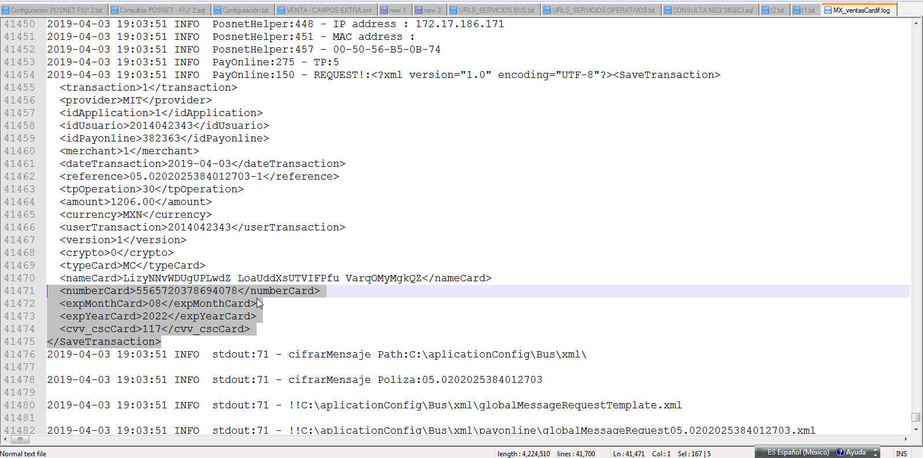
Se recomienda enviar encriptado los datos de la tarjeta y el CVV, con la finalidad de evitar el mal uso de los datos pintados en el Log de la venta. | Regresar - Control de Defectos

H26
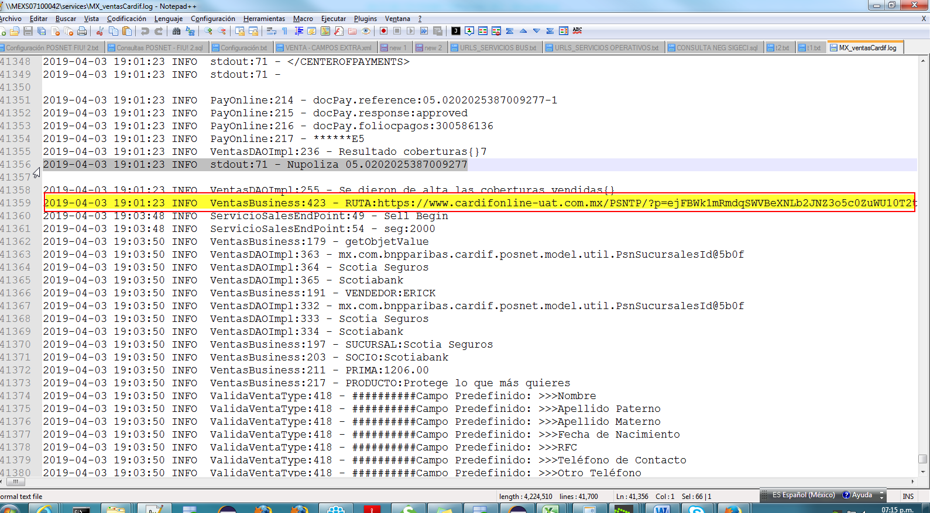
Se recomienda quitar la URL del certificado de la venta en el log del servicio, con la finaliad de evitar que se haga mal uso de las póliza. | Regresar - Control de Defectos

H29
...
Reques y Response de la petición: Datos de prueba: Producto 24 / Plan 85

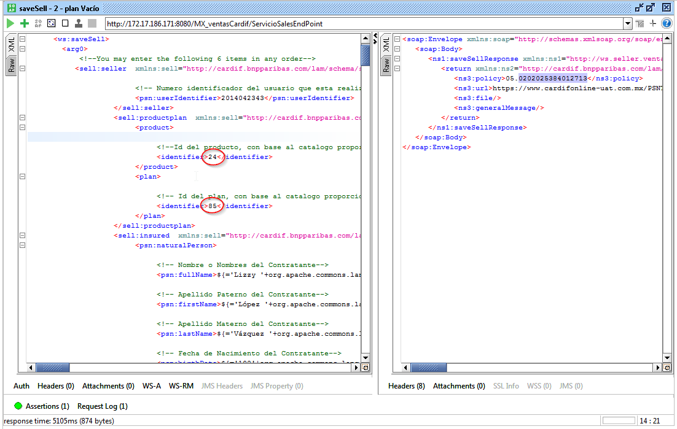

Validación de Datos a nivel de BD; Se puede observar que el servicio registra los datos del Beneficiario, sin embargo, como se ilustra el la imagen 1, el producto no cuenta con dicha bandera activa.

H32
En la petición, se envió el campo full Name con espacios en blanco, se detectó que el servicio logró generar la venta, sin embargo, debería haber enviado un mensaje de notificación indicando que el campo es requerido.
Ej. Estimado Usuario: el campo nombre del contratante es de carácter obligatorio, favor de capturarlo.
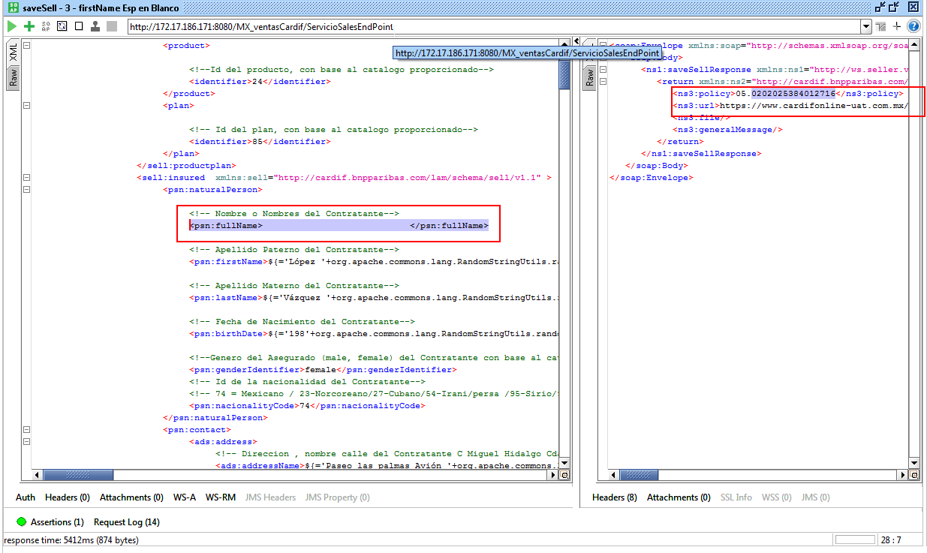

 | Response - XML

 | Regresar - Control de Defectos

Por BD

H34
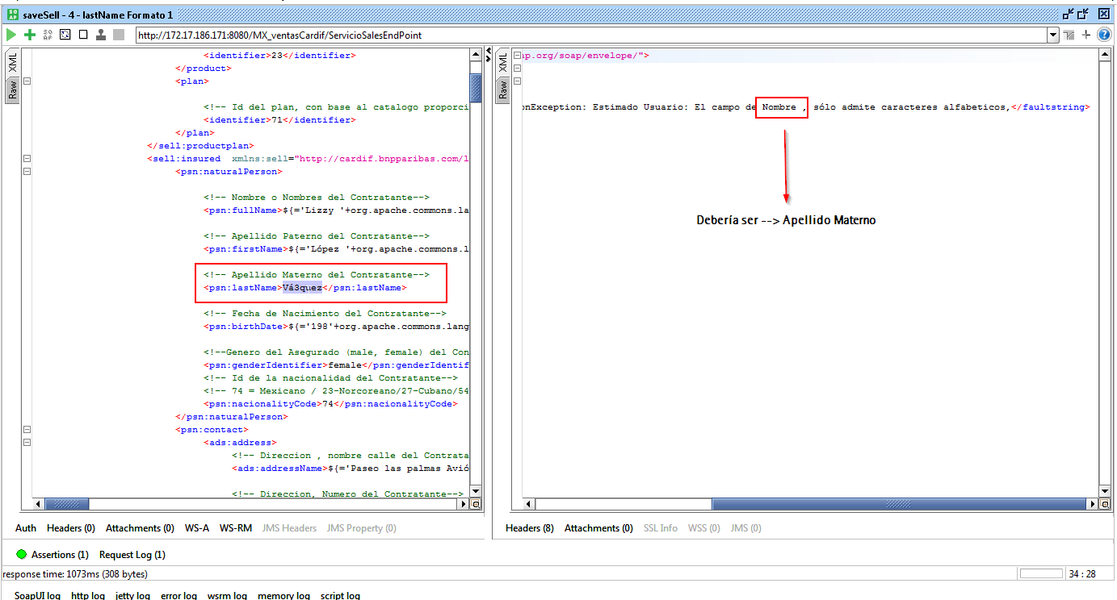
El parámetro en el mensaje de validación no es el correcto, se espera Apellido paterno y se obtiene Nombre: | Regresar - Control de Defectos

H35
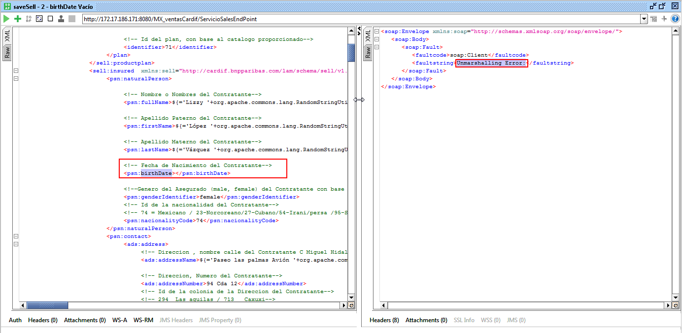
El servicio sólo retorna el siguiente mensaje: Unmarshalling Error, sin embargo, se espera un mensaje más amigable: Ej. Estimado Usuario: El campo de Fecha de Nacimiento es obligatorio. | Regresar - Control de Defectos

H36
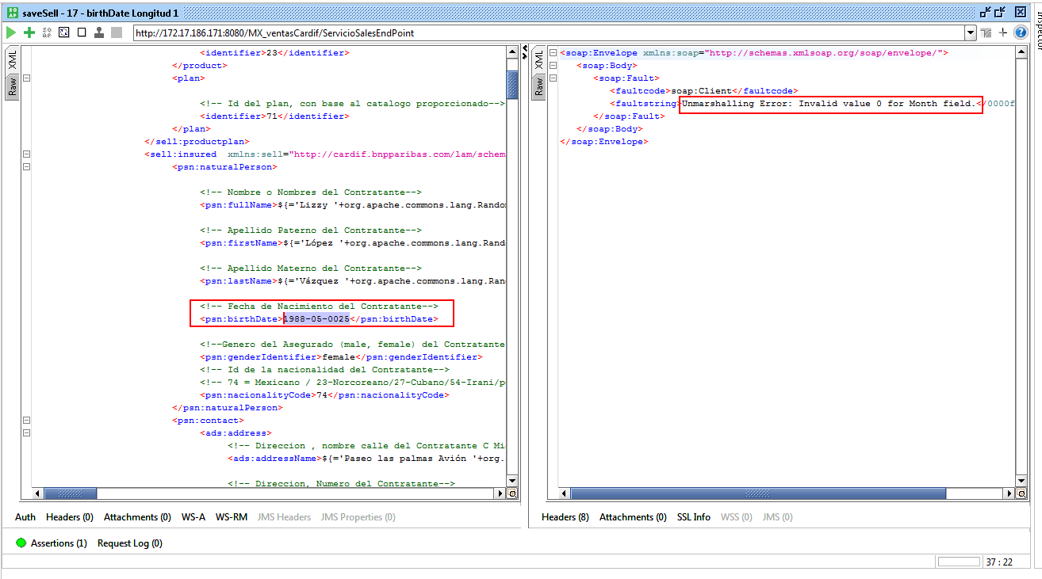
El servicio sólo retorna los siguientes mensajes, al enviar de forma errónea el formato o estructura del campo Fecha de Nacimiento: Unmarshalling Error: Invalid value 0 for Day field. Unmarshalling Error: Invalid value 0 for Month field. Unmarshalling Error: "0000-05-06" is not a valid representation of an XML Gregorian Calendar value. Unmarshalling Error: Invalid value 66 for Day field. Unmarshalling Error: Invalid value 95 for Month field. Unmarshalling Error: 1988/05/06 Unmarshalling Error: 1988 -05-06 Unmarshalling Error: "1987-02-29" is not a valid representation of an XML Gregorian Calendar value. Unmarshalling Error: "1988-02-30" is not a valid representation of an XML Gregorian Calendar value. Unmarshalling Error: 27-02-1987 Unmarshalling Error: 88-02-25 Unmarshalling Error: 1988♥02-25 Unmarshalling Error: 1988-0§-25 Unmarshalling Error: 1988-05-0025 Se espera: Ej. Estimado Usuario: El parámetro Fecha de Nacimiento no cuenta con el formato requerido, Ej.: 1987-02-28. Intente nuevamente, por favor. | Regresar - Control de Defectos

H37
Al llevar a cabo la validación de espacios en blanco en el parámetro genderIdentifier, se detectó que el servicio permite generar la venta de forma exitosa, sin emabargo: | Regresar - Control de Defectos

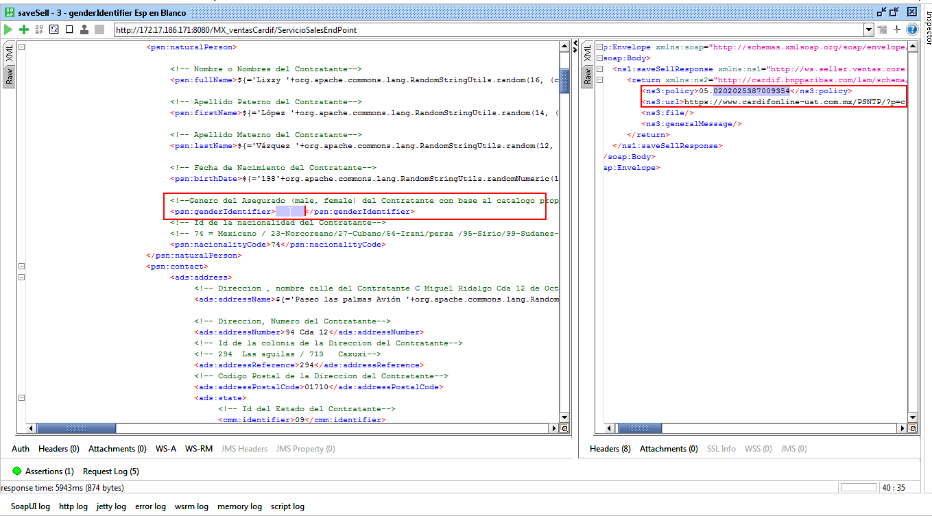

Al revisar los datos registrados en la BD, se detectó que en automático se almacena el valor [2 - F], en teoría no debería de registrar ningún tipo de género.

H38
Al llevar a cabo la validación de valores registrados en el catálogo de Género desde el parámetro genderIdentifier, se detectó que el servicio permite generar la venta de forma exitosa, sin embargo, se espera un mensaje de validación.

Ej. mensaje de respuesta: | Regresar - Control de Defectos

Estimado Usuario: El tipo de género no fue localizado, únicamente se reconocen las opciones [male/female]. Intente nuevamente, por favor.

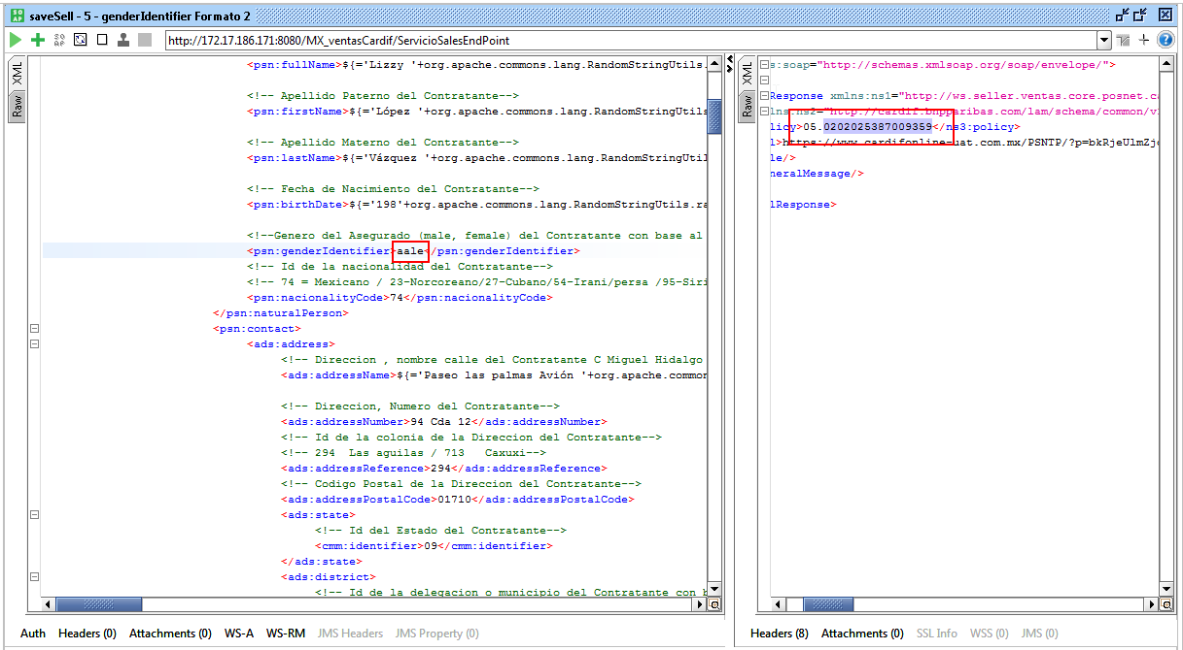

Al verificar los datos por BD, se detectó que se almacena el valor [2 - F] para todas las peticiones, sin importar el texto enviado.

H39
Configuración a nivel BD

 | Regresar - Control de Defectos

Al llevar a cabo la validación de valores inactivos del catálogo Género desde el parámetro genderIdentifier, se detectó que el servicio permite generar la venta de forma exitosa

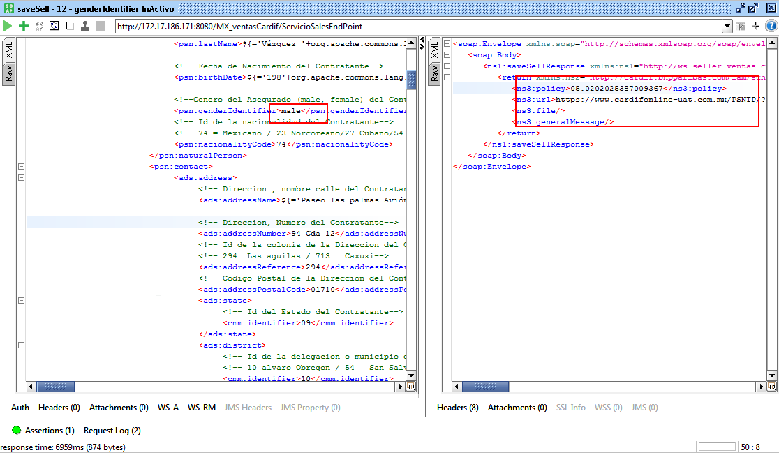

Por BD se almacena el valor [1 - M] para todas las peticiones, sin embargo, se espera un mensaje de validación, Ej.: Estimado Usuario: El tipo de género no se encuentra disponible. Intente nuevamente, por favor.

H40
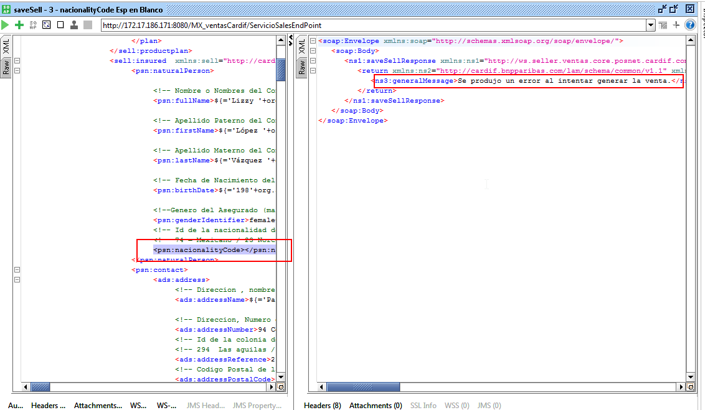
Al enviar vacío el campo de Nacionalidad del contratante, se detectó que el servicio envía el siguiente mensaje de erro:
Se produjo un error al intentar generar la venta, sin embargo, no es muy explicito para el usuario, se recomienda:

Estimado Usuario: La Nacionalidad es de carácter obligatorio.
 | Regresar - Control de Defectos
Nota: El mismo caso se presenta al enviar únicamente espacios en blanco, -74, 7 4,74747474747474747474 -- por Longitud.

H41
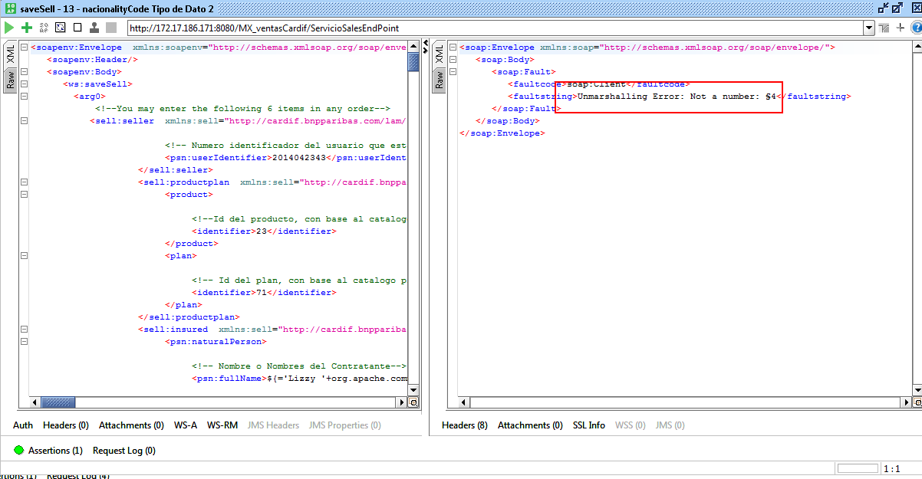
Al llevar a cabo una serie de validaciones por tipo de estructura del campo Nacionalidad, se detectó que el servicio retorna los siguientes mensajes de error:

Unmarshalling Error: Not a number: Mexicano
Unmarshalling Error: Not a number: 74.00
Unmarshalling Error: Not a number: 7♥
Unmarshalling Error: Not a number: §4

Se espera:
 | Regresar - Control de Defectos
Ej. Estimado Usuario: El parámetro Nacionalidad no fue localizado. Intente nuevamente, por favor.

H42
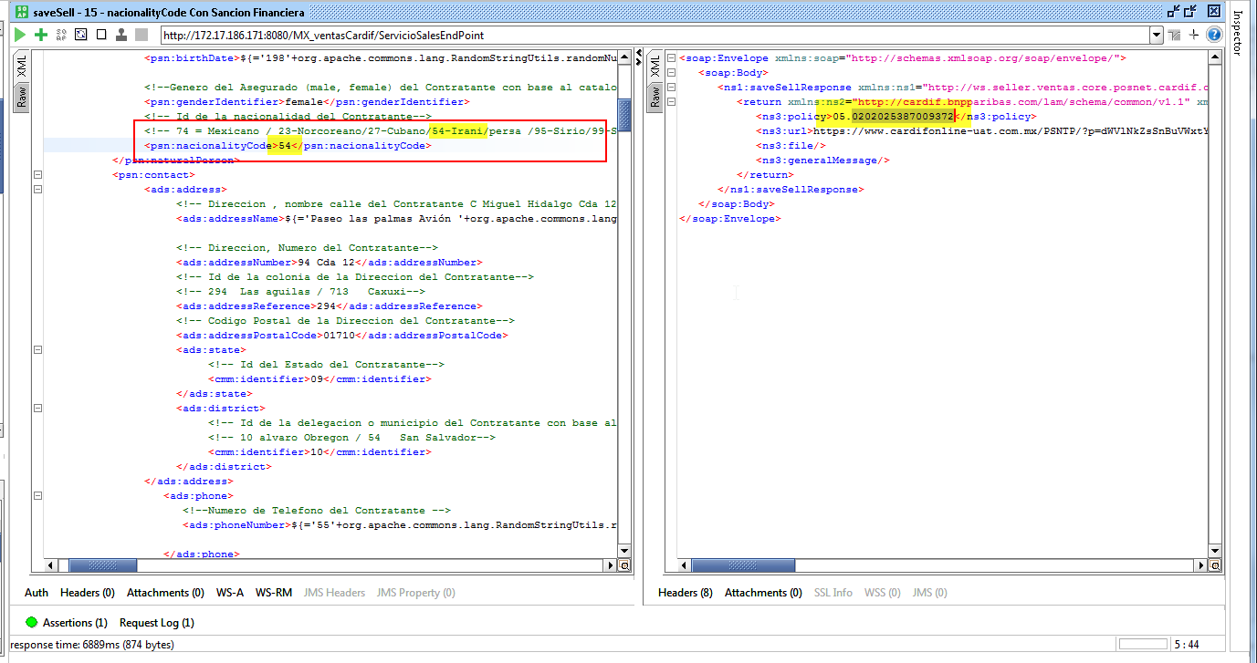
Se detectó que servicio de venta, permie llevar a cabo ventas países sancionados por la OFAC, sin embargo, el servicio deberá permitir el flujo normal de operación pero antes de registrar la venta, se deberá mostrar el mensaje de: “Su transacción no puede ser completada en este momento intente más tarde” y no será procesada la venta.

 | Regresar - Control de Defectos

H43
Al enviar vacío el campo de addressName del contratante, se detectó que el servicio genera la venta, sin embargo, debería de enviar un mensaje de advertencia, ejempo:

Estimado Usuario: El nombre de la Calle es de carácter obligatorio. | Regresar - Control de Defectos

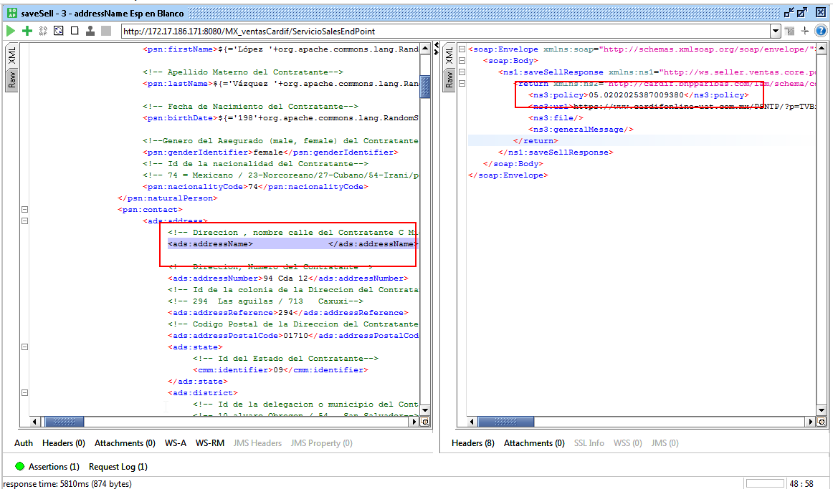

Por BD, se visualiza, el dato es requerido para explotar la información a SIGECI:

H44
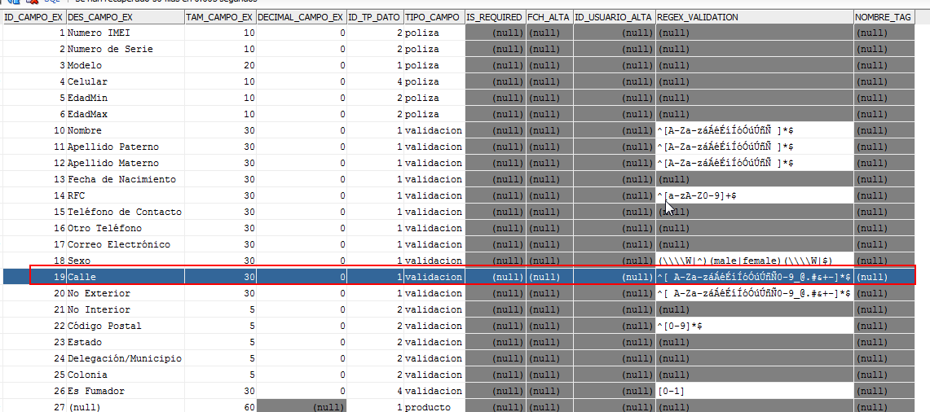
Se detectó que el servicio no permite continuar con la venta por la longitud de los datos enviados en el campo addressName, indica que el campo de calle excede la longitud [40], sin embargo, se están enviando 37 caracteres: C. Miguel Hidalgo, Cerrada 12 de Oct.

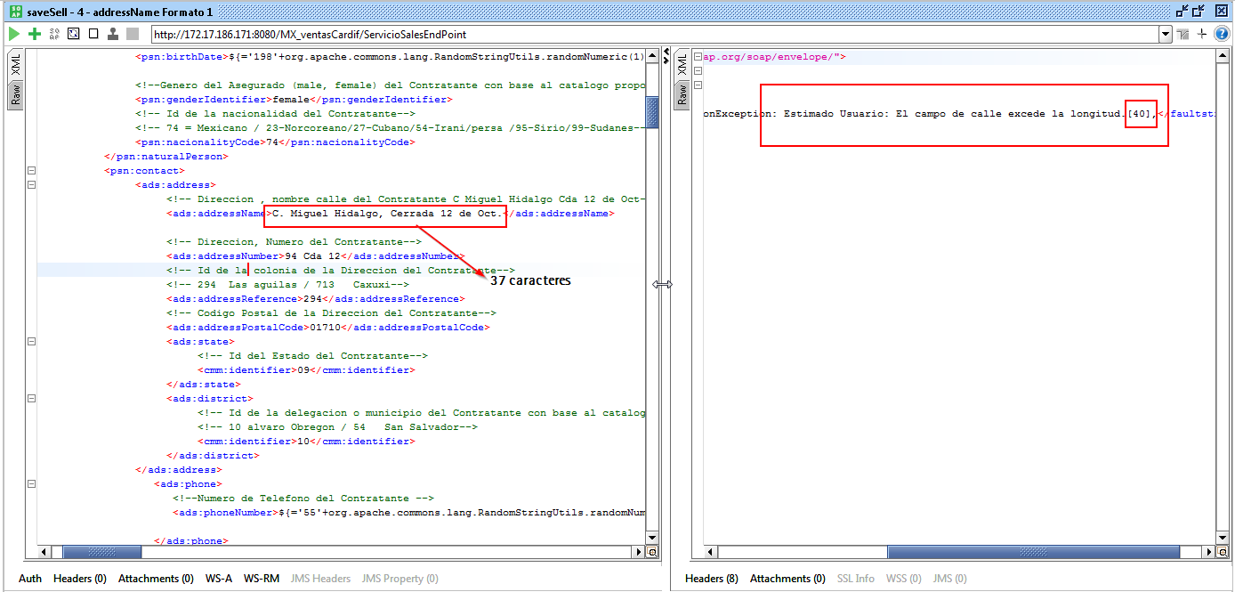
 | Regresar - Control de Defectos

Al validar la configuración de los campos extra a nivel de BD, se detectó que sólo acepta hasta 30 caracteres:

H46
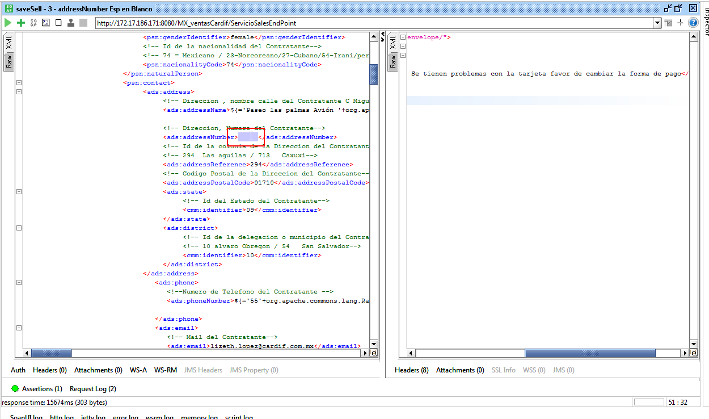
Al llevar a cabo una serie de validaciones por tipo de estructura del campo Número Exterior, se detectó que el servicio genera la venta, sin embargo, debería de enviar un mensaje de advertencia, ejempo: Estimado Usuario: El nombre de la Número Exterior es de carácter obligatorio. | Regresar - Control de Defectos

H47
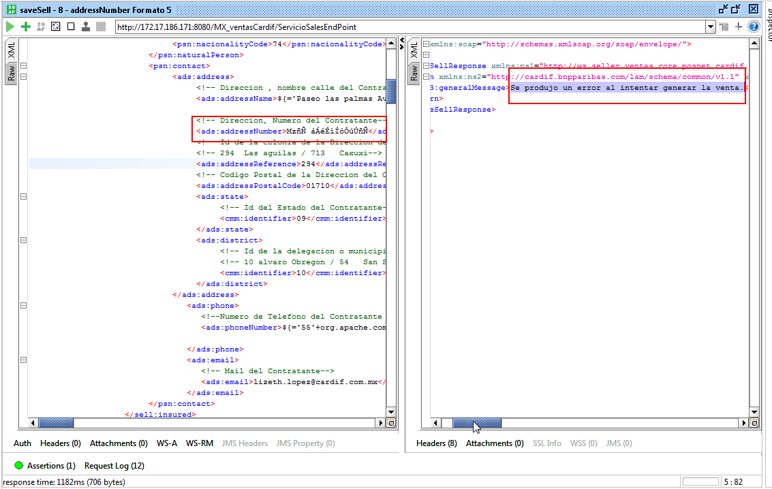
Configuración a Nivel de BD:

 | Regresar - Control de Defectos

Al llevar a cabo una serie de validaciones por tipo de estructura para el parámetro Número Exterior, se detectó que el servicio envía el mensaje de error: Se produjo un error al intentar generar la venta, el cual, no es muy explícito para indicar el motivo del error, cabe mencionar que se enviaron caracteres válidos-.

H48
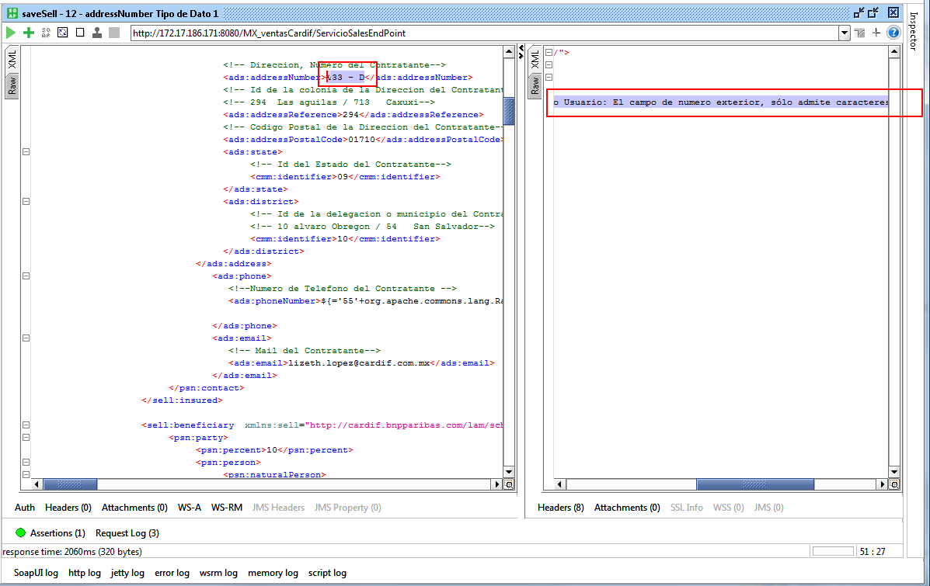
Configuración a Nivel de BD:
 | Regresar - Control de Defectos

Al llevar a cabo una serie de validaciones por tipo de estructura para el parámetro Número Exterior, se detectó que el servicio envía el mensaje de validación: Estimado Usuario: El campo de numero exterior, sólo admite caracteres alfanuméricos., sin embargo, debería conituar con el proceso de venta, puesto que el caracter guión medio es permitido (-).

H54
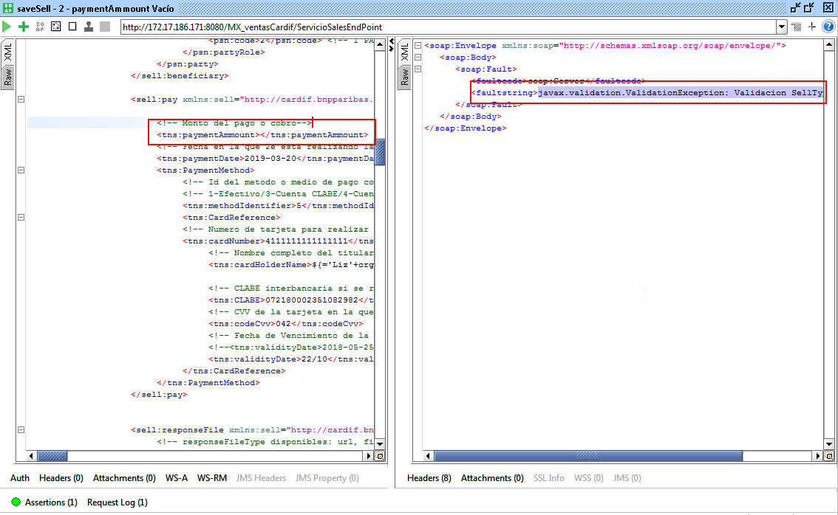
Regresar - Control de Defectos

Al enviar el parámetro paymentAmmount, se detectó que el servicio retorna el error: javax.validation.ValidationException: Validacion SellType

Sin embargo, se espera que el servicio retorne un mensaje de validación por datos obligatorios, ej.:

Estimado usuario: El monto del pago de la venta es de carácter obligatorio.

H55
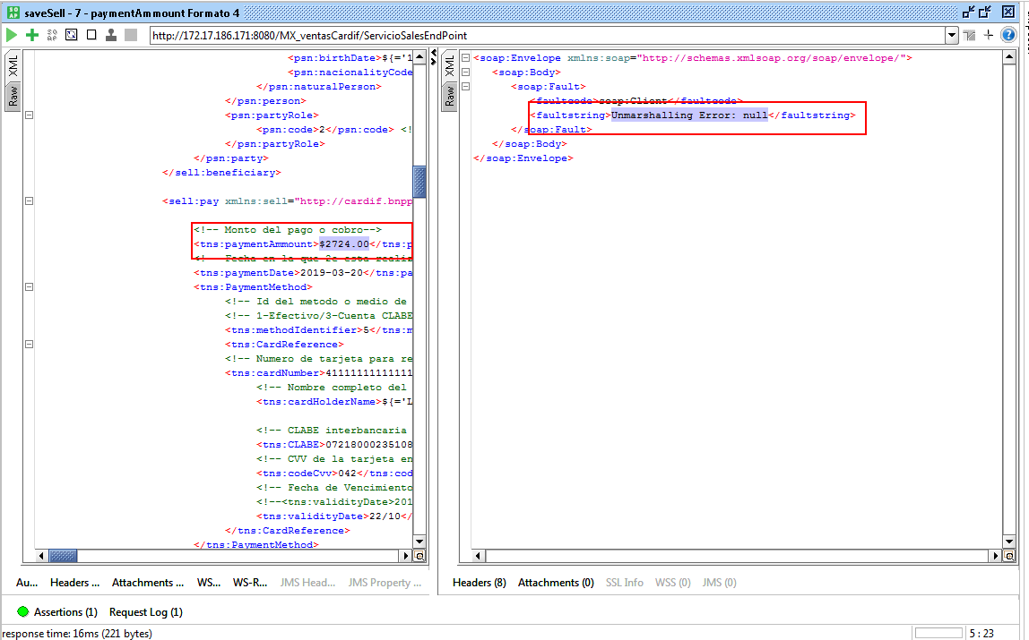
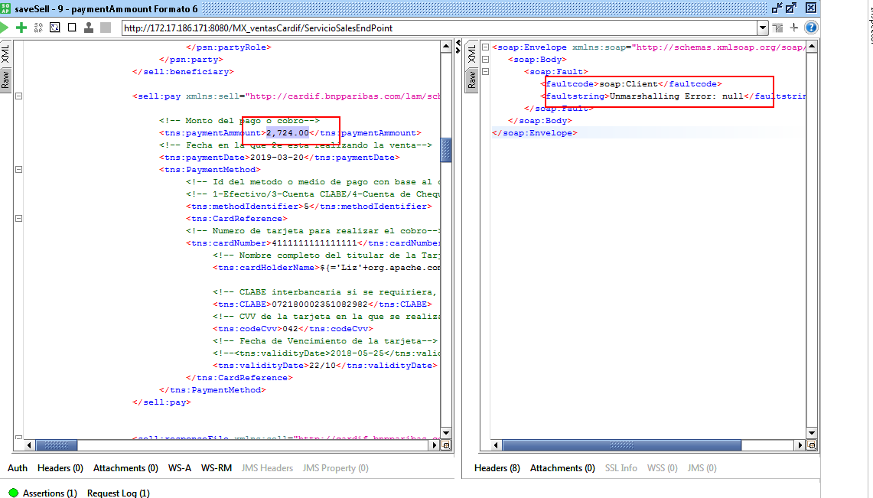
Regresar - Control de Defectos

Al enviar el parámetro paymentAmmount con el formato de signo de pesos $ o una coma, se detectó que el servicio retorna el error: Unmarshalling Error: null

Sin embargo, se espera que el servicio retorne un mensaje de validación de estructura, ej.:

Estimado usuario: El formato del moto del pago de la venta es incorrecto. Ej. 1258.25

H56
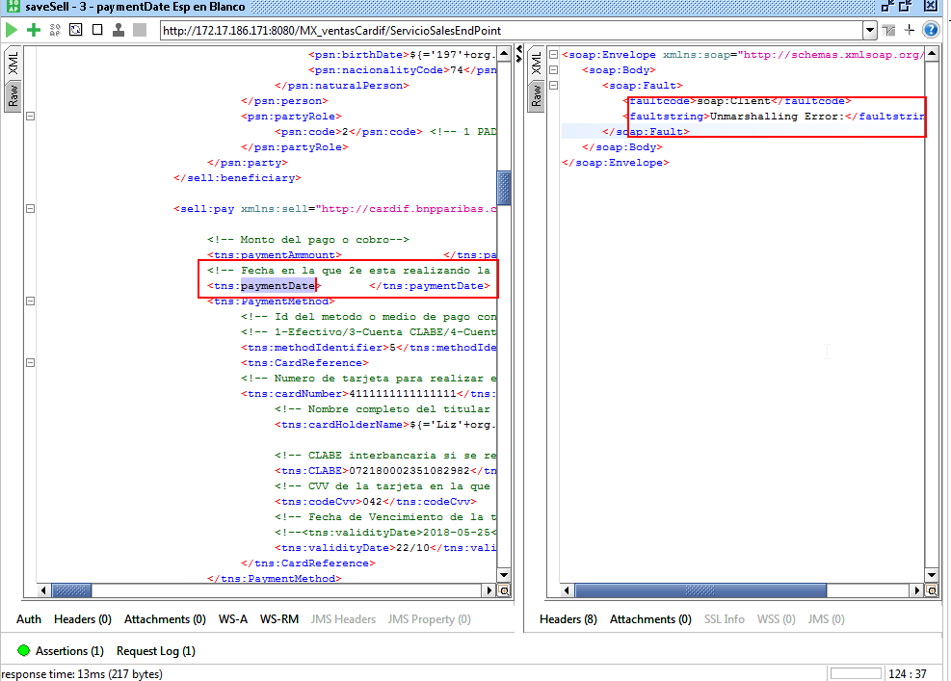
Regresar - Control de Defectos

Al enviar el parámetro paymentDate vacío o sólo espacios en blanco, se detectó que el servicio retorna el error: javax.validation.ValidationException: Validacion SellType

Sin embargo, se espera que el servicio retorne un mensaje de validación por datos obligatorios, ej.:

Estimado usuario: El Fecha de Venta es de carácter obligatorio.

H57
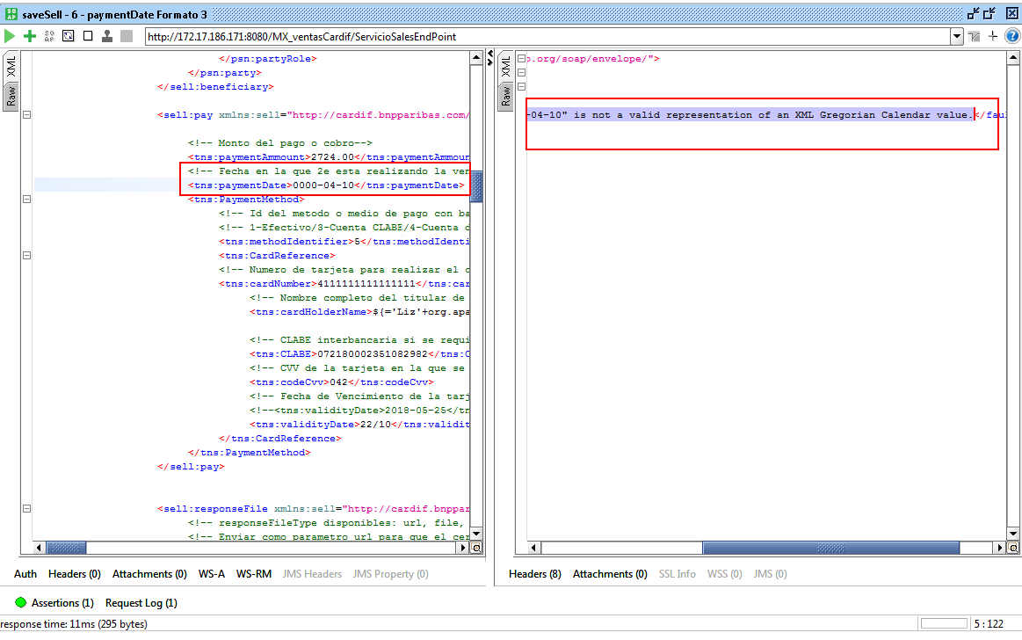
...
[2019-03-00] - Unmarshalling Error: Invalid value 0 for Day field.
[2019-00-10] - Unmarshalling Error: Invalid value 0 for Month field.
[0000-04-10]-Unmarshalling Error: "0000-04-10" is not a valid representation of an XML Gregorian Calendar value.
[2019-04-33]-Unmarshalling Error: Invalid value 33 for Day field.
[2019-13-10]-Unmarshalling Error: Invalid value 13 for Month field.
[2019-02-29]-Unmarshalling Error: "2018-02-29" is not a valid representation of an XML Gregorian Calendar value.

Sin embargo, se espera que el servicio retorne un mensaje de validación por datos obligatorios, ej.:

Estimado usuario: El fomato de la Fecha de la Venta en erróneo, se requiere yyyy-dd-mm. Intente nuevamente, por favor.

H58
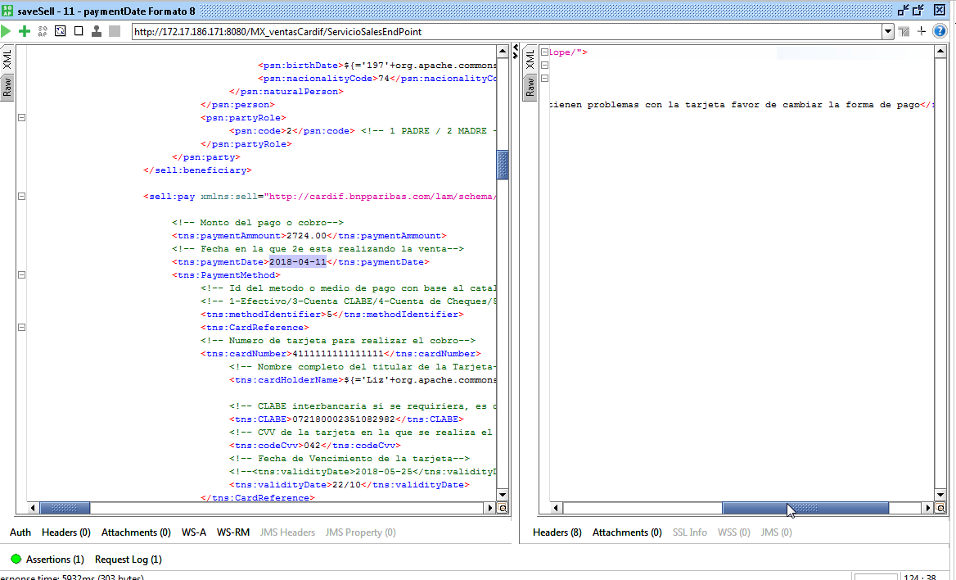
Regresar - Control de Defectos

Se detectó que el servicio no valida que la fecha de cobro sea menora al día actual, en estricta teoría, deberían ser cobros del día, no posteriores o anteriores, se recomienda confirmar con Líder de Proyecto.

H59
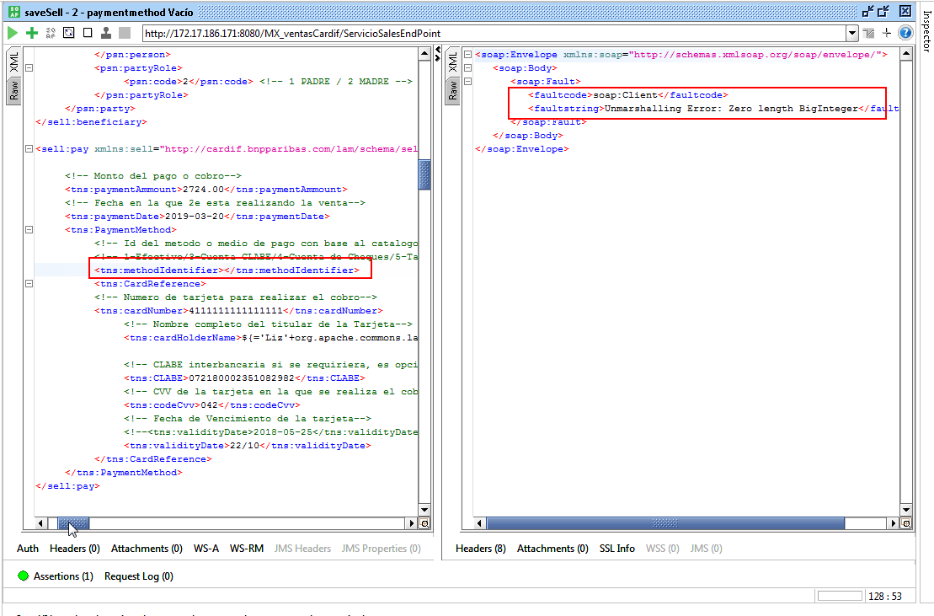
Al enviar el parámetro methodIdentifier vacío o sólo espacios en blanco, se detectó que el servicio retorna el error: Unmarshalling Error: Zero length BigInteger

Sin embargo, se espera que el servicio retorne un mensaje de validación por datos obligatorios, ej.:
 | Regresar - Control de Defectos
Estimado usuario: El Tipo de Medio de Cobro es de carácter obligatorio.

H60
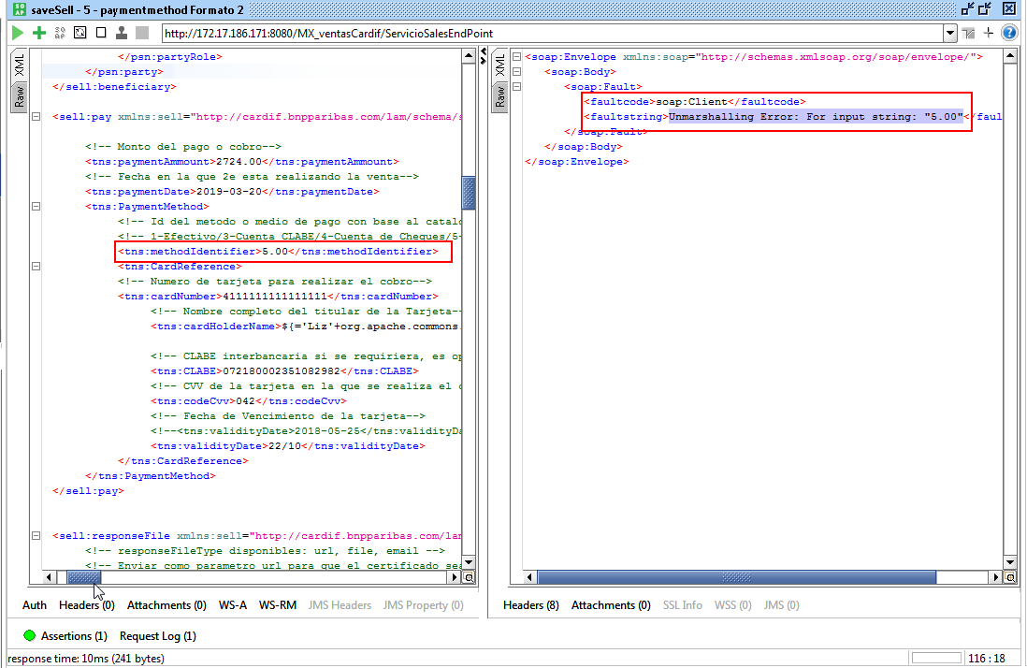
...
[-5] - Se produjo un error al intentar generar la venta.
[5.00] - Unmarshalling Error: For input string: "5.00"
[0] - Se produjo un error al intentar generar la venta.
[CLABE]-Unmarshalling Error: For input string: "CLABE"
[5555555555555555]-javax.validation.ValidationException: Validacion SellType
[9]-Se produjo un error al intentar generar la venta. --> Valor Inexistente.

Sin embargo, se espera que el servicio retorne un mensaje de validación por datos obligatorios, ej.:

Estimado usuario: El tipo de medio no fue localizado o no se encuentra disponible. Intente nuevamente, por favor.

H61
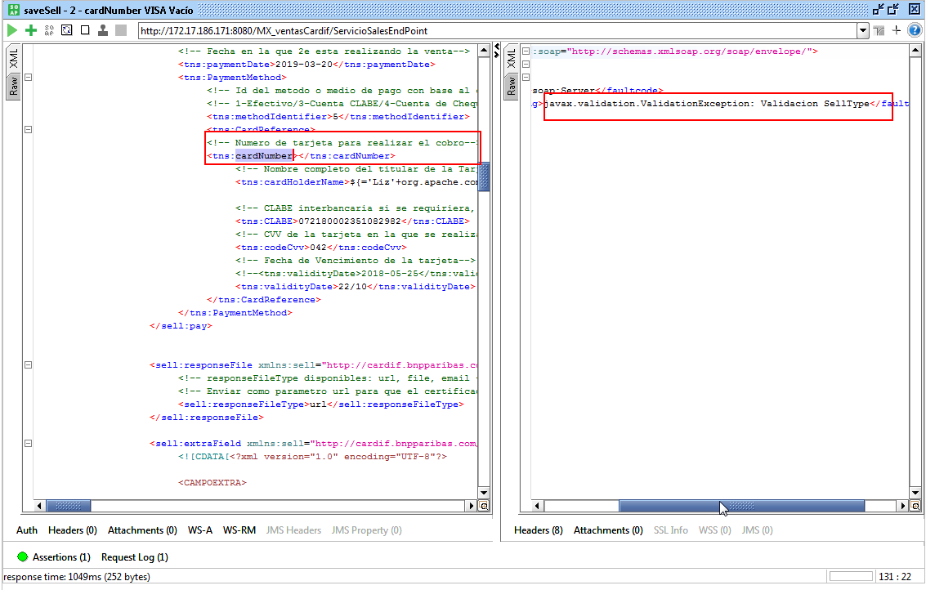
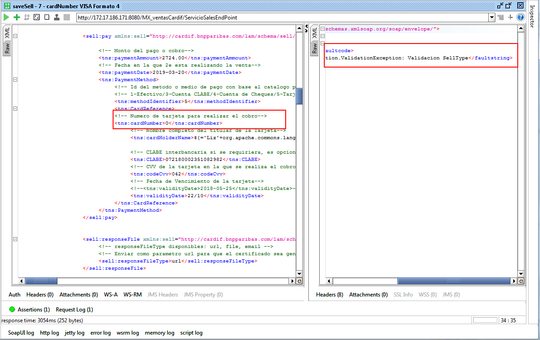
Regresar - Control de Defectos

Al enviar el parámetro cardNumber vacío o con un sólo cero como dato, se detectó que el servicio retorna el error: javax.validation.ValidationException: Validacion SellType

Sin embargo, se espera que el servicio retorne un mensaje de validación por datos obligatorios, ej.:

Estimado usuario: El Número de Tarjeta es de carácter obligatorio.

H62
Regresar - Control de Defectos

Se detectó que el servicio de venta permite generar una venta exitosa al enviar el medio de cobro 7 = TC (VISA, MASTERCARD) y el Número de Tarjeta de AMEX, sin embargo, debería de rechazar la venta envíando un mensaje de validación:

Ej. Estimado Usuario: El Número de Tarjeta no corresponde al Tipo de Tarjeta[VISA/MASTERCARD] y se requiere de [13 a 16] Dígitos Obligatorios.

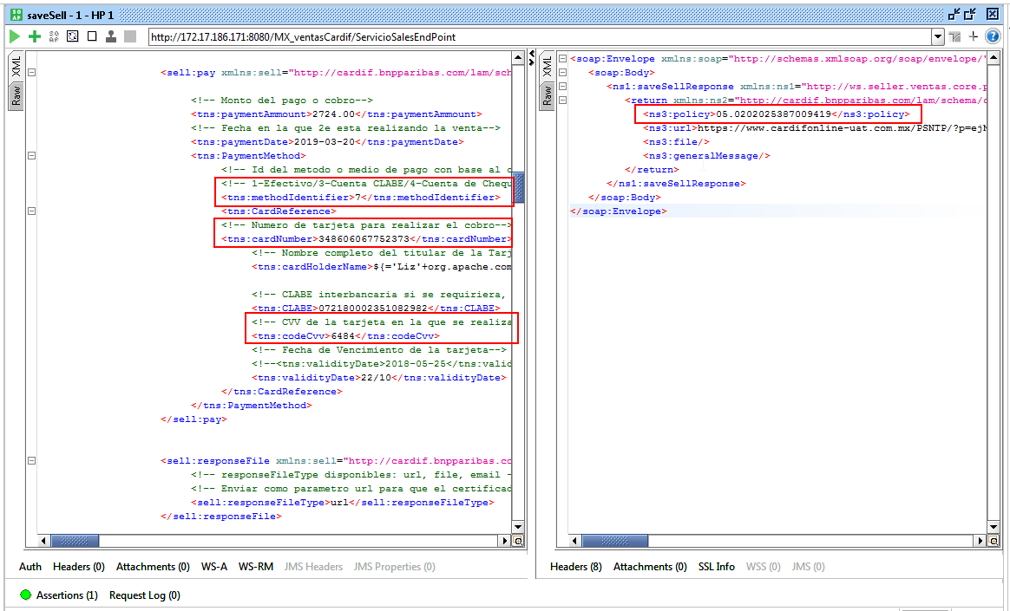

Se anexa evidencia de la transacción y el voucher de la venta:
Transacción de Pago en Línea
<transaction>1</transaction>
<provider>MIT</provider>
<idApplication>1</idApplication>
<idUsuario>2014042343</idUsuario>
<idPayonline>382550</idPayonline>
<merchant>1</merchant>
<dateTransaction>2019-04-11</dateTransaction>
...

H68
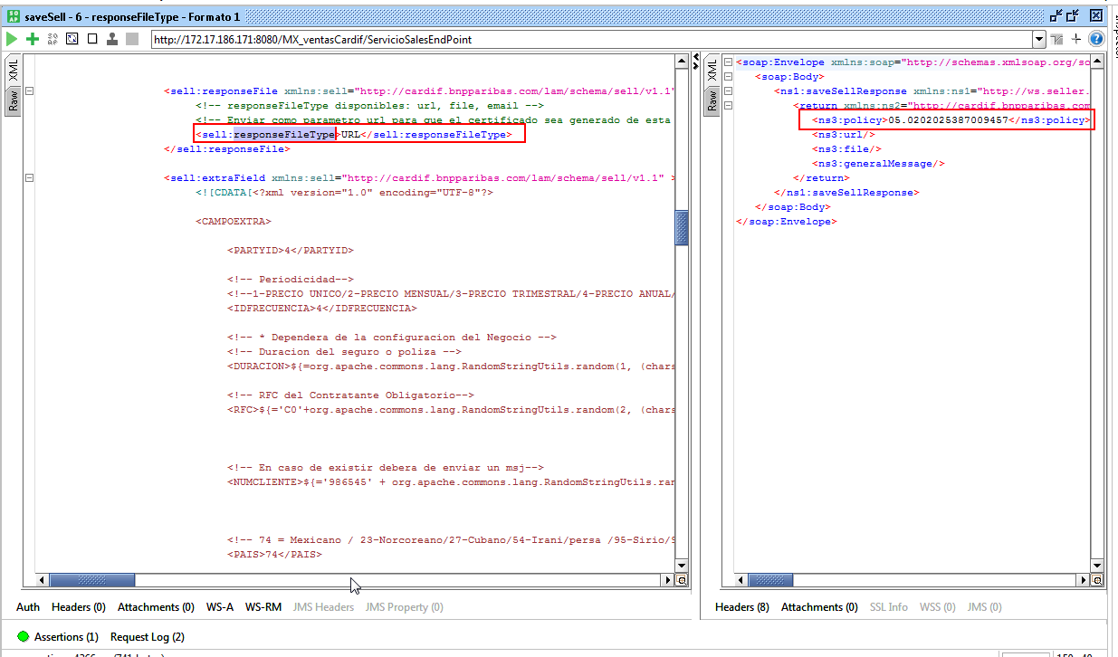
Regresar - Control de Defectos

Al enviar el parámetro responseFileType con el valor [URL], se detectó que el servicio procesa la venta como exitosa,
obteniendo únicamente como respuesta en número de póliza, sin embargo, se espera un mensaje de validación indicando que el valor no existe, ej.:
Estimado Usuario: El parámetro responseFileType, no fue localizado. Sólo se admite [url/email/file], intente nuevamente, por favor.

H69
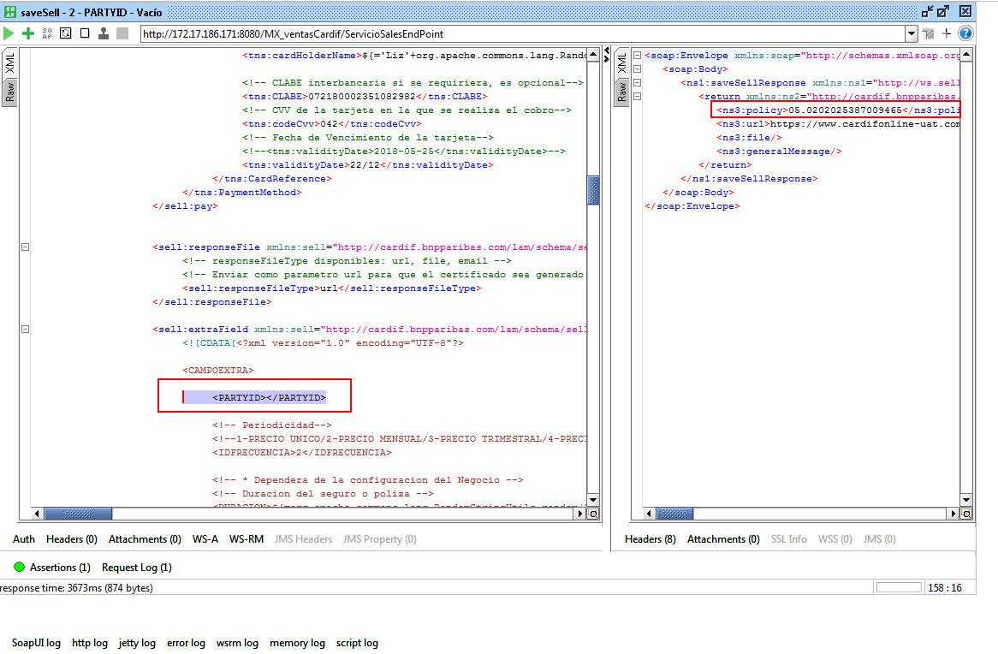
Regresar - Control de Defectos

El servicio no valida que el PARYID sea obligatorio, permite llevar a cabo la venta de una póliza, sin embargo, se espera un mensaje de validación, ej.:

Estimado usuario: El parámetro PARYID, es de carácter obligatorio.

H70
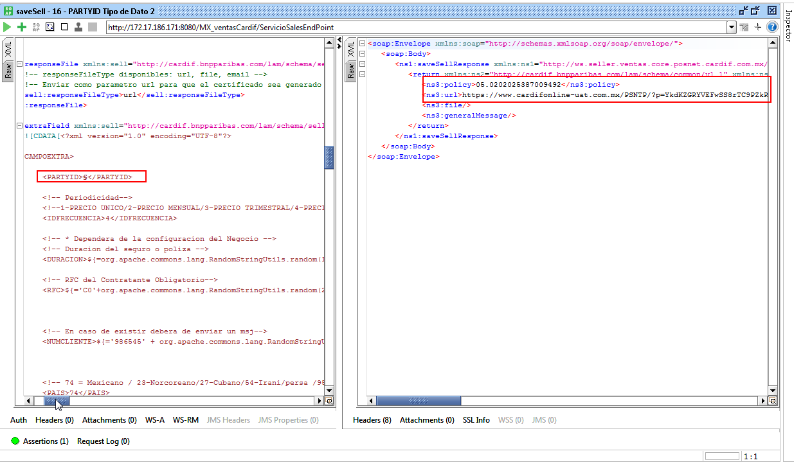
Regresar - Control de Defectos

El servicio no valida que el PARYID exista, permite llevar a cabo la venta de una póliza con cualquier parámetro enviado, sin embargo, se espera un mensaje de validación, ej.:
Estimado usuario: El parámetro PARYID, no fue localizado. Inténtelo nuevamente, por favor.

H77
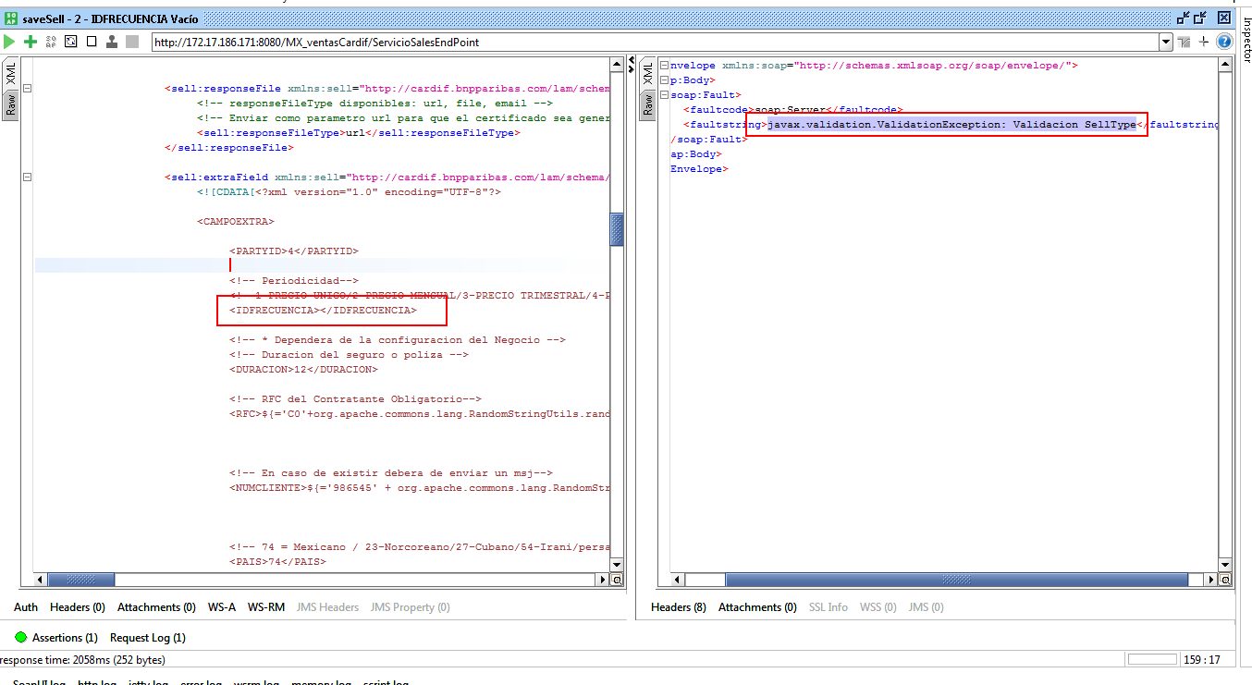
Regresar - Control de Defectos

Al enviar el parámetro IDFRECUENCIA vacío dentro de la petición de la venta, se detectó que el servicio responde con el siguiente mensaje de error, el cual no es muy explicito: javax.validation.ValidationException: Validacion SellType.
Se recomienda:
Estimado Usuario: El Parámetro IDFRECUENCIA, es de carácter obligatorio.
Nota: El mismo patrón se repite cuando se envian espacios en blanco, Cadena de Texto o puntos decimales en el valor del parámetro; Cualquier valor distinto a la configuración del producto - plan, deberá indicar: Estimado Usuario: La frecuencia de cobro seleccionada no corresponde al plan elegido.

H78
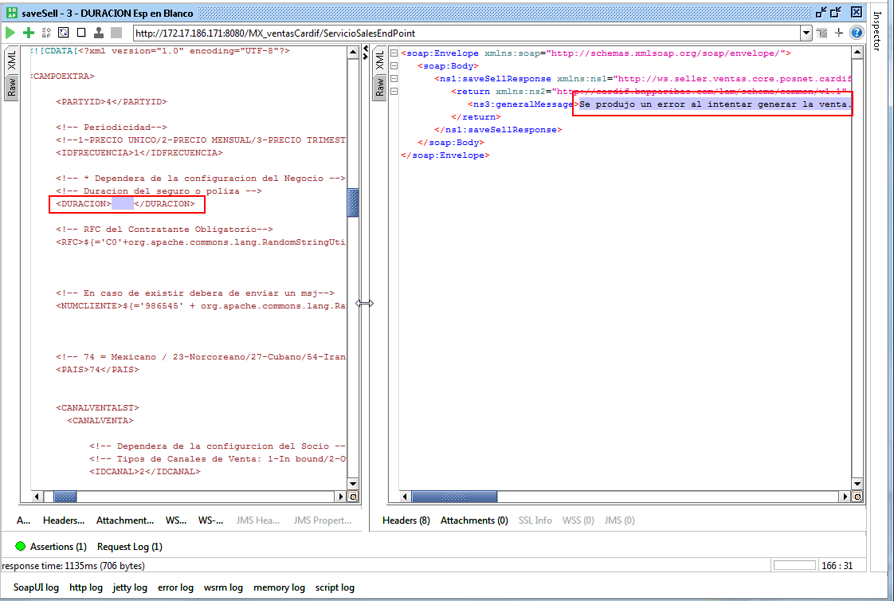
Regresar - Control de Defectos

Al enviar el parámetro DURACION espacios en blanco dentro de la petición de la venta, se detectó que el servicio responde con el siguiente mensaje de error, el cual no es muy explicito: Se produjo un error al intentar generar la venta.
Se recomienda [Cuando sea requerido por configuración del producto]:
Estimado Usuario: El Parámetro DURACION es de carácter obligatorio.
Nota: El mismo patrón se repite cuando se envian Cadena de Texto o puntos decimales en el valor del parámetro; Cualquier valor distinto a la configuración del producto - plan, deberá indicar: Estimado Usuario: La frecuencia de cobro seleccionada no corresponde al plan elegido.

H79
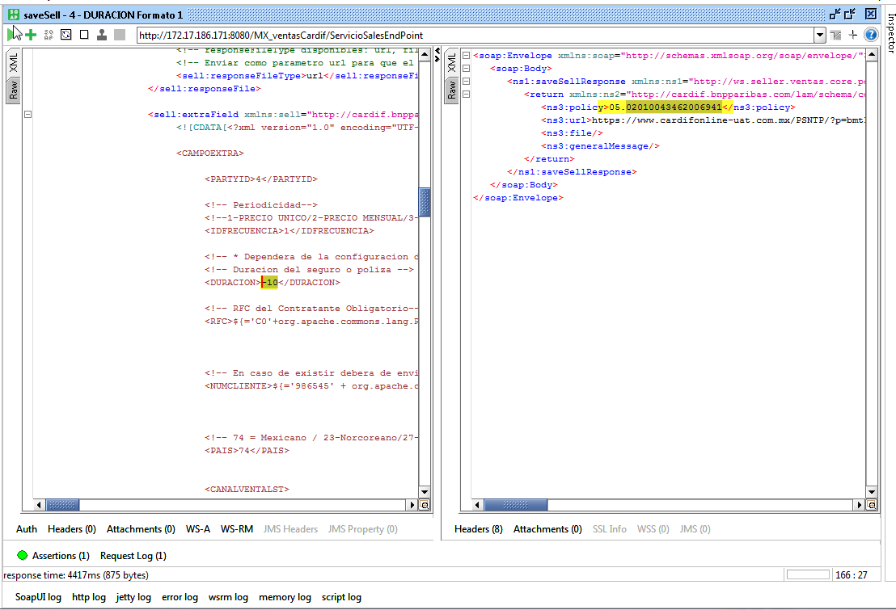
Regresar - Control de Defectos

Al enviar el valor -10 en el parámetro Duración dentro de la petición de la venta, se detectó que el servicio logra generar la venta
de forma exitosa, sin embargo, no debería de procesar la petición, puesto que se restan 10 meses a la fecha actual de la venta para obtener la fecha de fin de vigencia de la póliza.

H81
Regresar - Control de Defectos

Al enviar un valor mayor a 14 posiciones en el parámetro RFC dentro de la petición de la venta, se detectó que el servicio retorna el mensaje de error Se produjo un error al intentar generar la venta, el cual no es muy explícito, se recomienda:
Estimado Usuario: El formato del RFC es incorrecto. Tamaño máximo del campo [14].

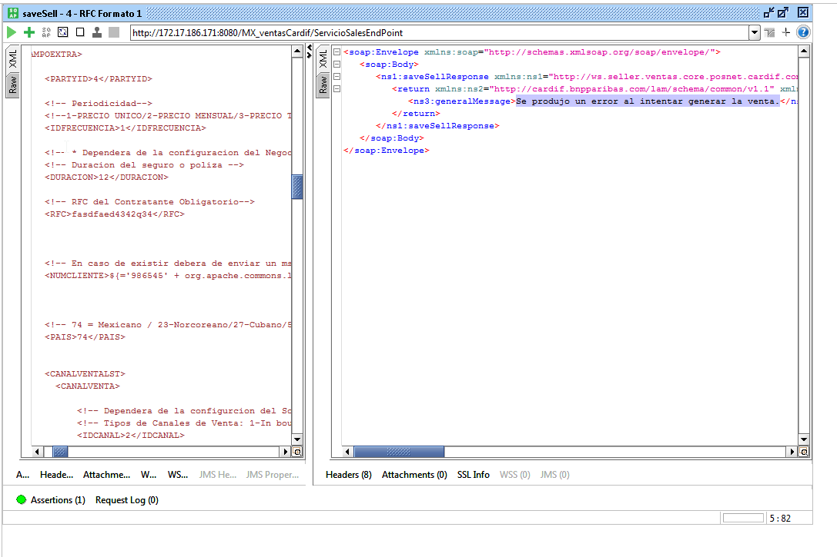

Nota: El RFC, deberá estar compuesto por 13 posiciones, distribuido de la siguiente forma:
Posición el 1 - 4 de izq a der: Letras de la A - Z, sin Ññ [CONVERTIR TODO A MAYÚSCULAS] | Posición | 1 | 2 | 3 | 4 | 5
Posición 5 - 10 de izq a der: Números del 0 al 9, donde la posición 7 Y 8 No pueden ser mayor a 12 y menor que 00 y la posición 9 y 10 no pueden ser mayor a 31 y menor que 00. | Ejemplo | L | O | V | L | 8
Posición 11 – 13 puede ser alfanumérico de la A – z sin Ññ y el 0 – 9. | Validación | A - Z Sin Ñ | A - Z Sin Ñ | A - Z Sin Ñ | A - Z Sin Ñ | 0 - 9
...

H82
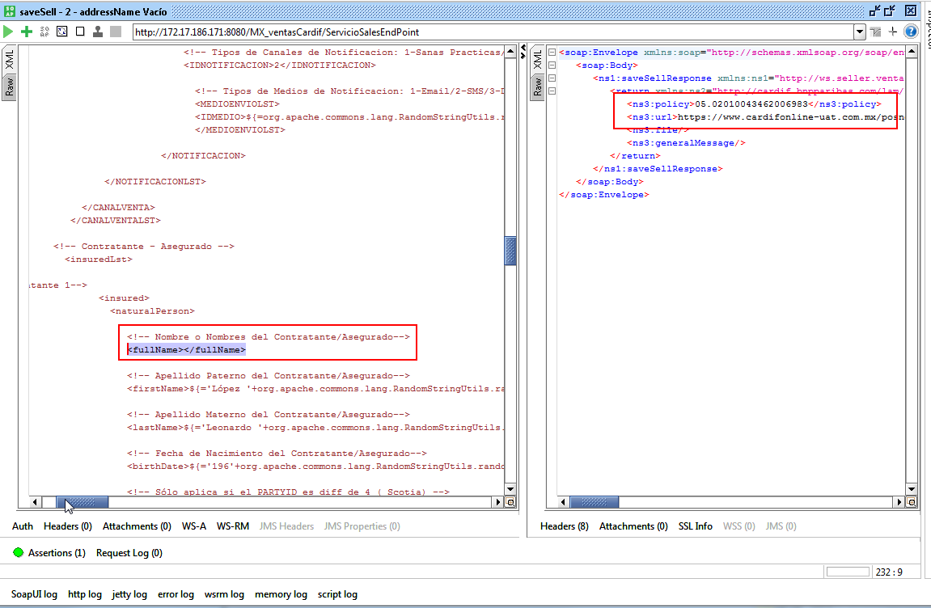
Regresar - Control de Defectos

Se detectó que el servicio de venta permite generar una venta exitosa al enviar el Nombre del Asegurado Vacío, sin embargo, debería solicitarlo como obligatorio.
Ej. Estimado Usuario: El parámetro Nombre Asegurado es de carácter obligatorio.

H84
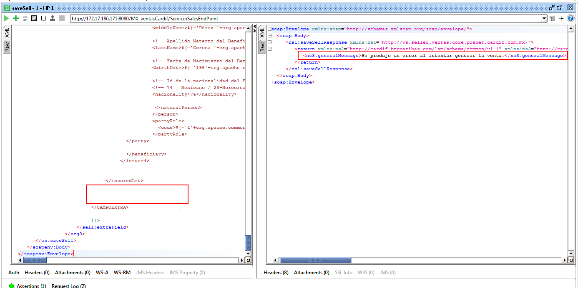
...
Cuando el negocio cuente con la configuración de <<Campos Auto>>, el servicio deberá asegurar que el XML de la venta solicite como obligatorios los parámetros: Marca, Modelo, Clase del vehículo, suma asegurada, prima con IVA, año modelo, número de serie, número de motor, kilometraje, FCH_FACTURA, fecha saga, VALOR_FACTURA, VERSION, ya que el servicio no retorna un mensaje detallado del motivo por el cual no se logró la venta.

H88
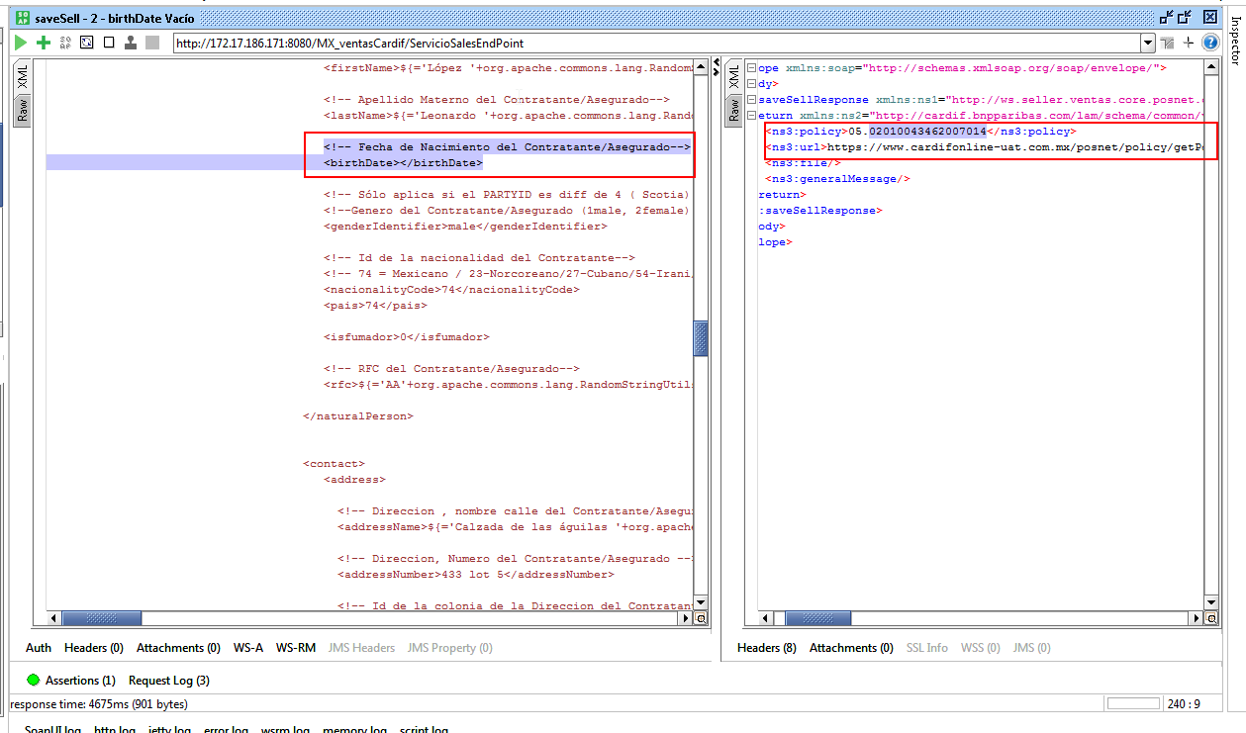
Regresar - Control de Defectos

Al no enviar el valor de la fecha de Nacimiento en el tag birthDate de la sección de Asegurado o Beneficiario, se detectó que el servicio permite generar la venta,
sin embargo, se detectó que a nivel de BD, sólo almacena los datos del contratante, por regla de negocio la venta deberá contar con datos del Contratante y Asegurado y por configuración deberá almacenar los datos del beneficiario.

H89
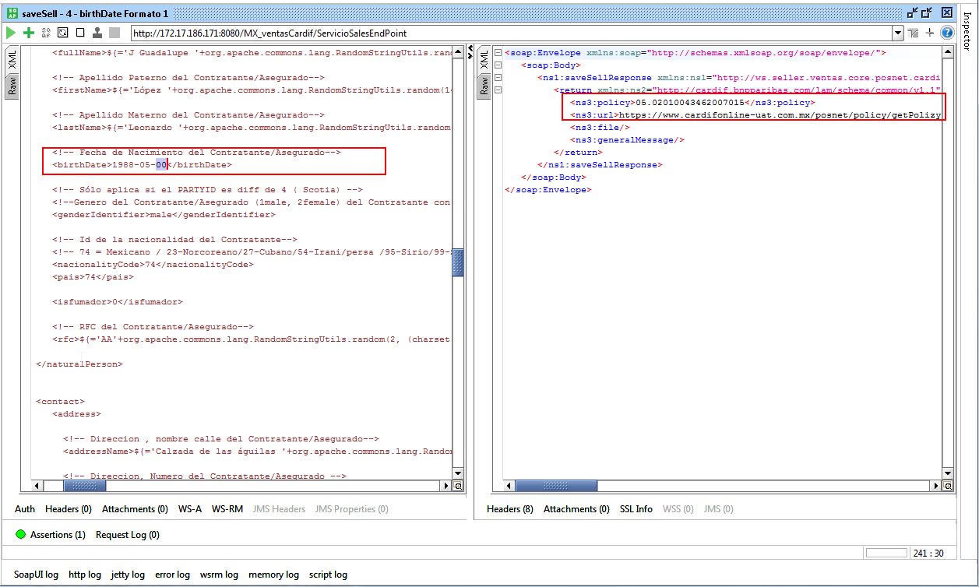
Regresar - Control de Defectos

Al enviar un dato erróneo en el valor de la fecha de nacimiento del asegurado, se detectó que el proceso de venta transforma la fecha, logrando así, que la venta se genere exitosamente.

